策略分析
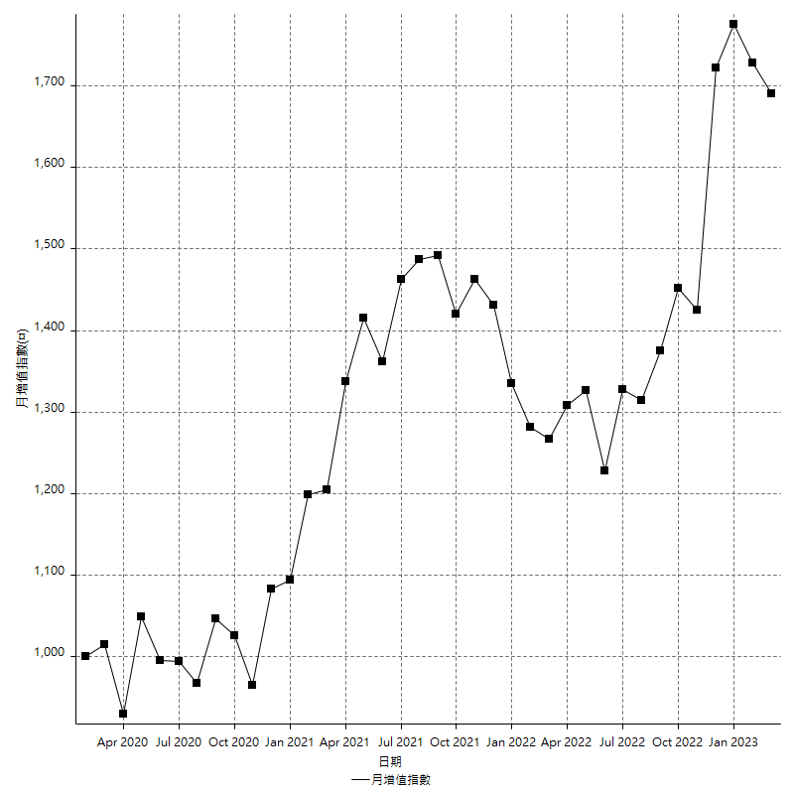
策略績效總結果

 | 所有交易 | 多單 | 空單
淨利 | 125600 | n/a | 125600
毛利 | 963200 | n/a | 963200
毛損 | -837600 | n/a | -837600
調整後淨利 | -17620.741638 | n/a | -17620.741638
調整後毛利 | 891802.86582 | n/a | 891802.86582
調整後毛損 | -909423.60746 | n/a | -909423.60746
特定淨利 | -218000 | n/a | -218000
特定毛利 | 619600 | n/a | 619600
特定毛損 | -837600 | n/a | -837600
帳戶所需金額 | 63800 | n/a | 63800
帳戶報酬 | 196.86520376 | n/a | 196.86520376
初始資本報酬 | 62.8 | n/a | 62.8
最大策略虧損 | -66400 | n/a | -66400
最大策略虧損 (%) | -21.474773609 | n/a | -21.474773609
最大平倉交易虧損 | -63800 | n/a | -63800
最大平倉交易虧損 (%) | -20.63389392 | n/a | -20.63389392
最大的策略虧損報酬 | 1.8915662651 | n/a | 1.8915662651
獲利因子 | 1.1499522445 | n/a | 1.1499522445
調整獲利因子 | -0.9806242751 | n/a | -0.9806242751
特定獲利因子 | -0.73973256925 | n/a | -0.73973256925
最大持有契約數量 | 1 | 0 | 1
滑價支付 | 78800 | n/a | 78800
佣金支付 | 0 | n/a | 0
未平倉部位損益 | n/a | n/a | n/a
年報酬率 | 20.388928223 | n/a | 20.388928223
月報酬率 | 1.6990773519 | n/a | 1.6990773519
買進持有績效 | 74399.308557 | n/a | 74399.308557
平均月報酬 | 3305.2631579
月報酬的標準差 | 16099.604618

績效比率

成長潛力比(Upside Potential Ratio) | 33.374167471
夏普比率 | 0.23061668904
索丁諾比率 | 0.58099499141
Fouse 比率 | 0.013290547851
Calmar 比率 | 0.0052308558559
Sterling 比率 | 0.0019488783006
淨利/最大損失百分比 | 1495.2380952
淨利/最大交易績效拉回百分比 | 1570
淨利/最大策略績效拉回百分比 | 189.15662651
特定淨利/最大損失百分比 | -2595.2380952
特定淨利/最大交易績效拉回百分比 | -2725
特定淨利/最大策略績效拉回百分比 | -328.31325301
調整後淨利/最大損失百分比 | -209.77073379
調整後淨利/最大交易績效拉回百分比 | -220.25927048
調整後淨利/最大策略績效拉回百分比 | -26.537261504

時間分析

交易期間 | 3 Yrs, 1 Mth, 3 Dys, 11 Mins
策略在市場的時間 | 9 Dys, 13 Hrs, 9 Mins
策略在市場的時間百分比 | 0.84869794095
最長的持平期間 | 29 Dys, 17 Mins
最大獲利日期 | 2021-01-15
最大虧損日期 | 2020-03-04
最大策略虧損日期 | 5/11/22
最大平倉交易虧損日期 | 5/31/22

詳細權益曲線

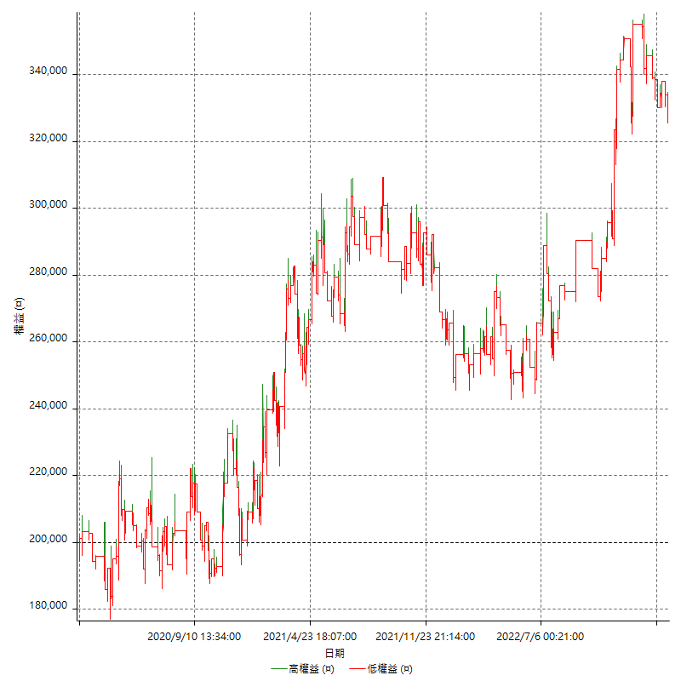

詳細權益曲線及績效拉回

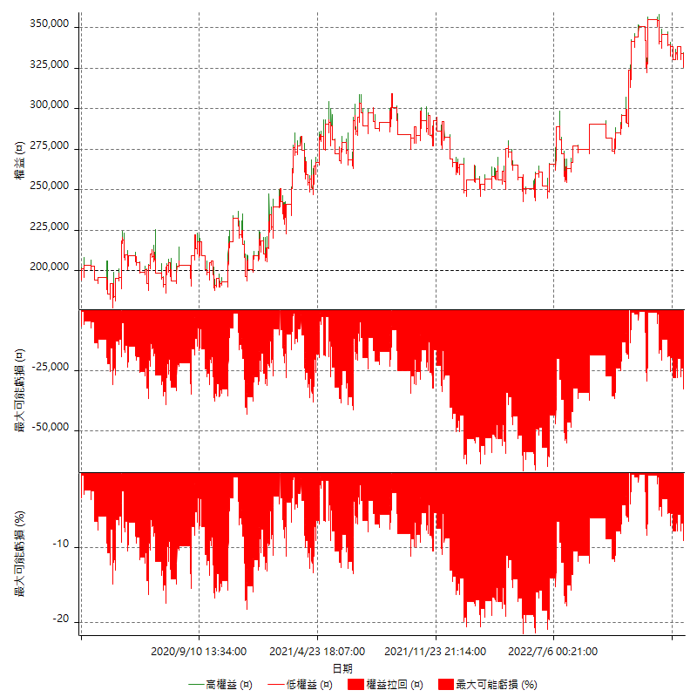

多單詳細權益曲線

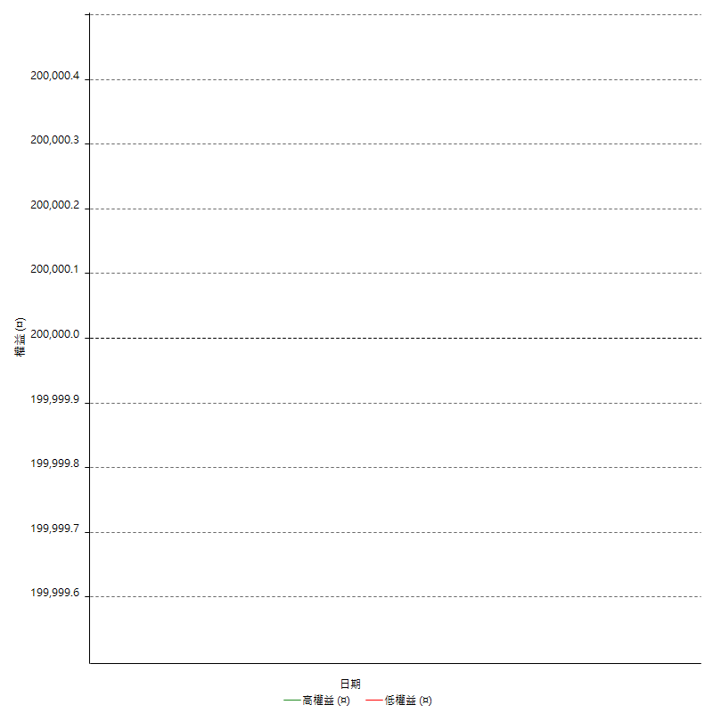

空單詳細權益曲線

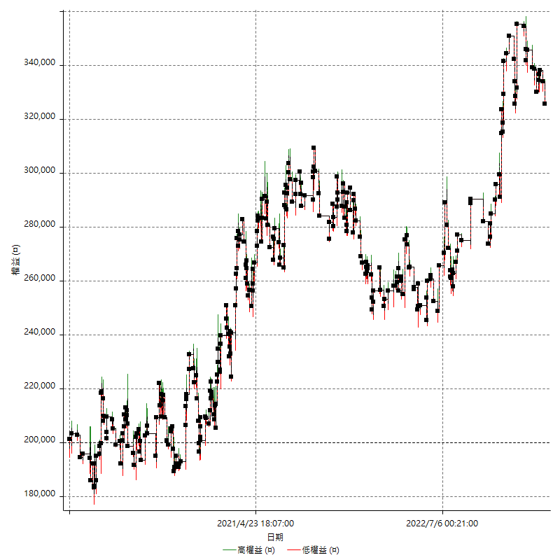

權益增加 & 拉回

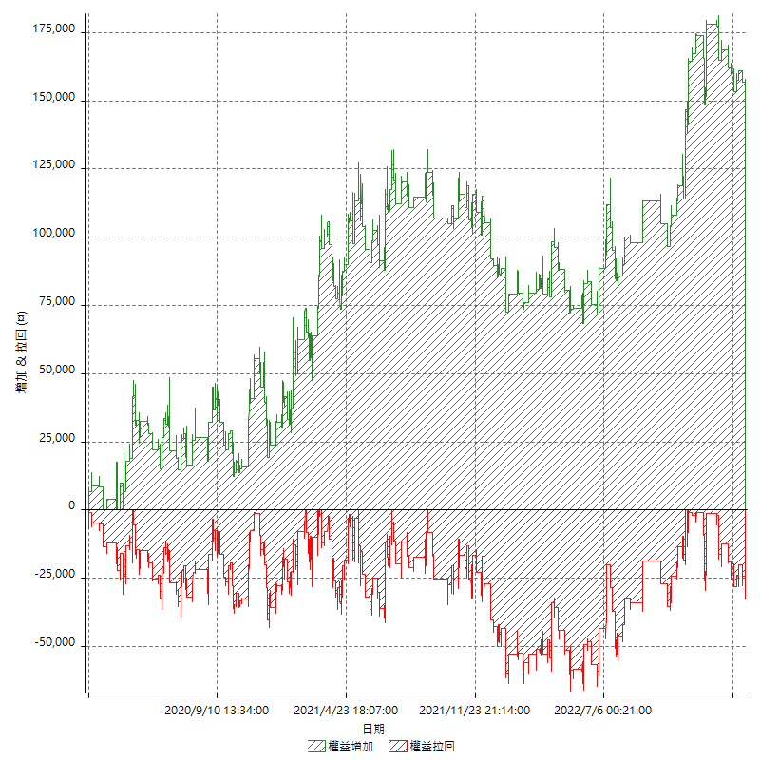

權益增加 & 拉回(%)

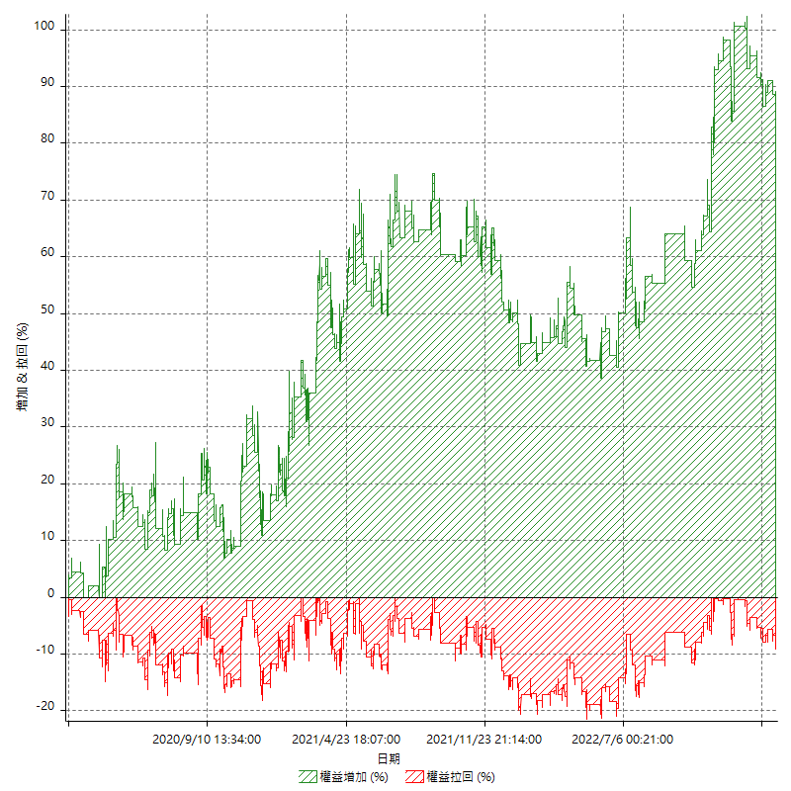

平倉權益曲線

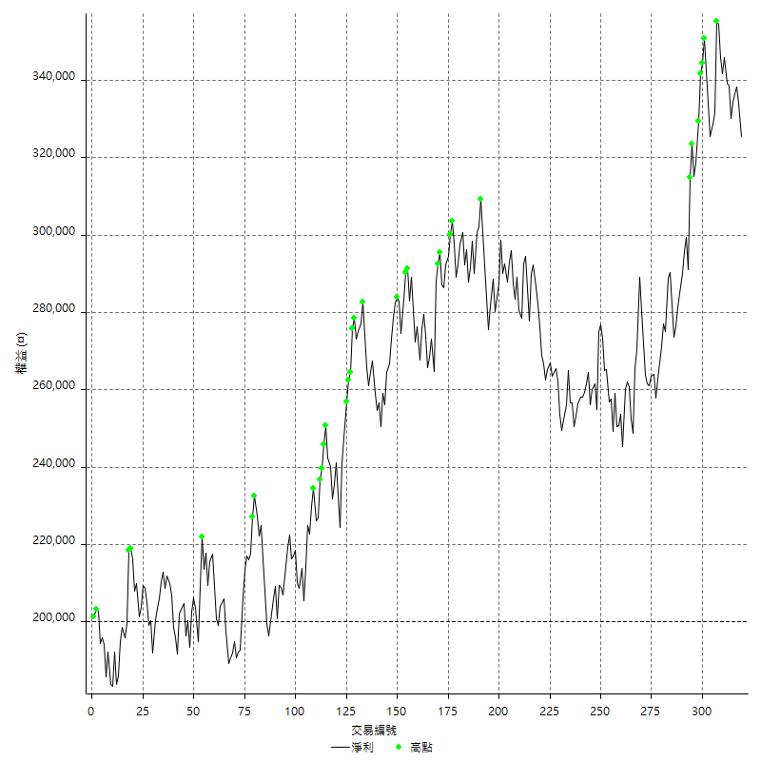

平倉權益曲線及績效拉回

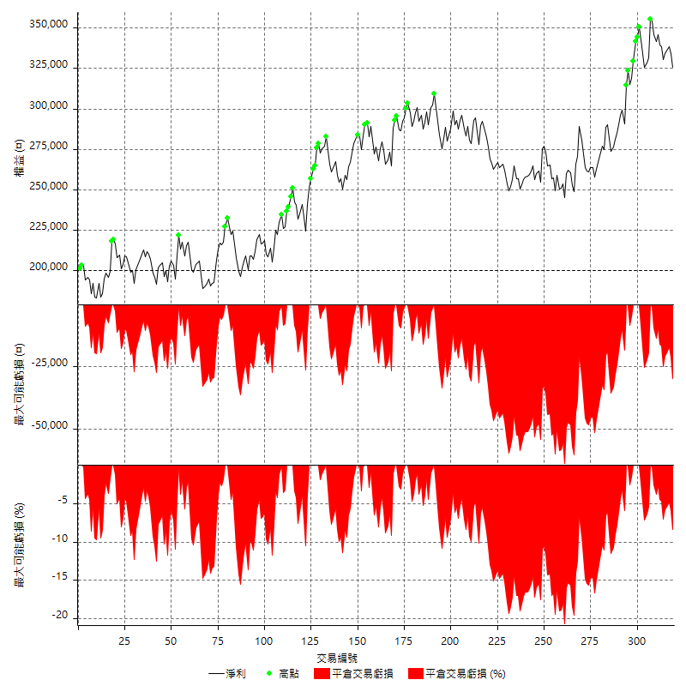

買進持有績效



月增值指數

交易分析
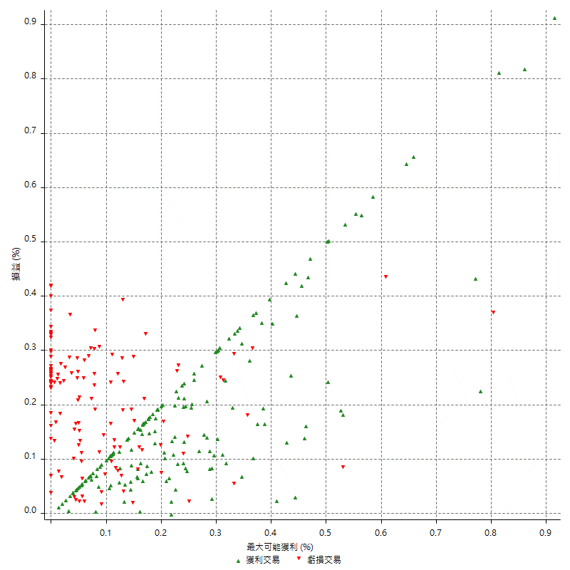
總交易分析

 | 所有交易 | 多單 | 空單
交易總次數 | 319 | 0 | 319
未平倉交易總數量 | 0 | 0 | 0
獲利交易次數 | 182 | 0 | 182
虧損交易次數 | 136 | 0 | 136
勝率 | 57.053291536 | 0 | 57.053291536
平均交易(獲利 & 虧損) | 393.73040752 | n/a | 393.73040752
平均獲利交易 | 5292.3076923 | n/a | 5292.3076923
平均虧損交易 | -6158.8235294 | n/a | -6158.8235294
平均獲利/平均虧損 比率 | -0.85930497392 | n/a | -0.85930497392
最大的交易獲利 | 23800 | n/a | 23800
最大的交易虧損 | -8400 | n/a | -8400
平倉交易的平均K棒數 | 3.2 | n/a | 3.2
獲利平倉交易的平均K棒數 | 3 | n/a | 3
虧損平倉交易的平均K棒數 | 3.6 | n/a | 3.6
平倉交易間的平均K棒數 | 5 | n/a | 5
獲利平倉交易間的平均K棒數 | 284.9 | n/a | 284.9
虧損平倉交易間的平均K棒數 | 381.6 | n/a | 381.6

極端交易

 | 全部 | 正 | 負
1 Std. Deviation of Avg. Trade | 6871.8520434 | 4560.101549 | 2783.774964
平均交易金額 +1標準差 | 7265.5824509 | 9852.4092413 | -3375.0485654
平均交易金額 -1標準差 | -6478.1216358 | 732.20614335 | -8942.5984934
極端交易次數 | 23 | 23 | 0
極端交易損益比 |  | 343600

最大獲利/最大虧損

 | 最大可能獲利 | 最大可能虧損
最大值 | 24800 | -8000
最大值日期 | 2021-01-15 | 2020-03-04
平均值 | 5166.7711599 | -4344.8275862
最大值 (%) | 0.91484184915 | -0.41245617653
最大值 (%) 日期 | 2020-04-23 | 2020-03-27
平均值 (%) | 0.17639233314 | -0.14695685902
1標準差 | 4806.9943061 | 2770.4579041
平均交易金額 +1標準差 | 9973.765466 | -1574.3696821
平均交易金額 -1標準差 | 359.77685378 | -7115.2854903

交易序列分析

Z值 | -0.43784754741
信賴界限 | 0.33850361046
策略精確預期 | 393.73040752
最大連續獲利交易次數 | 7
最大連續虧損交易次數 | 6
最大連續獲利金額 | 54000
最大連續虧損金額 | -33600
最大連續獲利 (%) | 24.064171123
最大連續虧損 (%) | -12.633451957

交易序列統計量

連續獲利 | 序列編號 | 序列的平均獲利 | 下筆交易的平均虧損
1 | 22 | 4309.0909091 | -6754.5454545
2 | 26 | 5665.3846154 | -6115.3846154
3 | 18 | 5714.8148148 | -6566.6666667
4 | 2 | 4550 | -4000
5 | 4 | 5360 | -5500
6 | 2 | 4466.6666667 | -4700
7 | 2 | 4857.1428571 | -6900
連續虧損 | 序列編號 | 序列的平均虧損 | 下筆交易的平均獲利
1 | 41 | -6848.7804878 | 6278.0487805
2 | 22 | -5990.9090909 | 5627.2727273
3 | 9 | -5681.4814815 | 4933.3333333
4 | 2 | -7750 | 5900
5 | 2 | -4820 | 6500
6 | 1 | -4933.3333333 | 2600

總交易

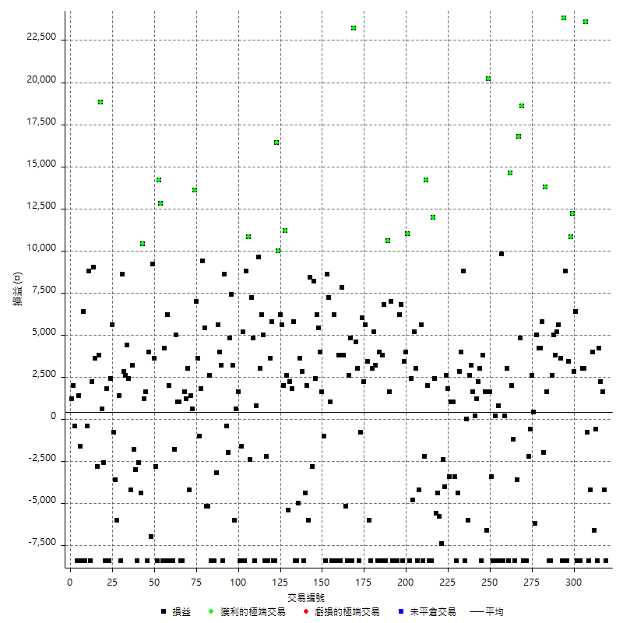

獲利交易

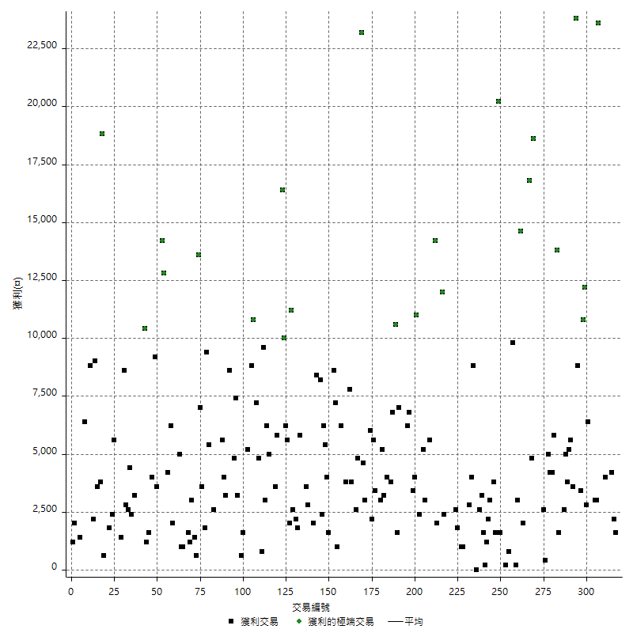

虧損交易

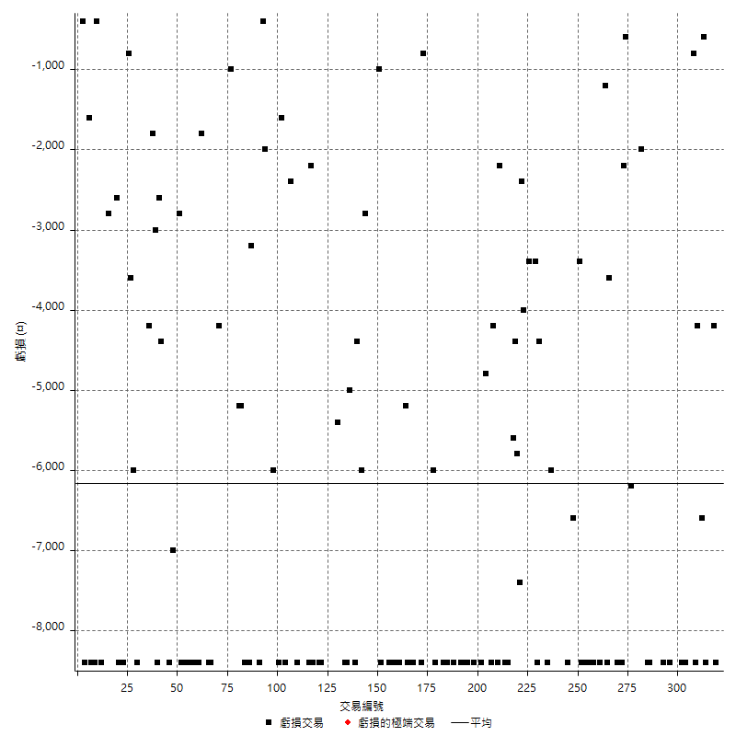

最大可能虧損

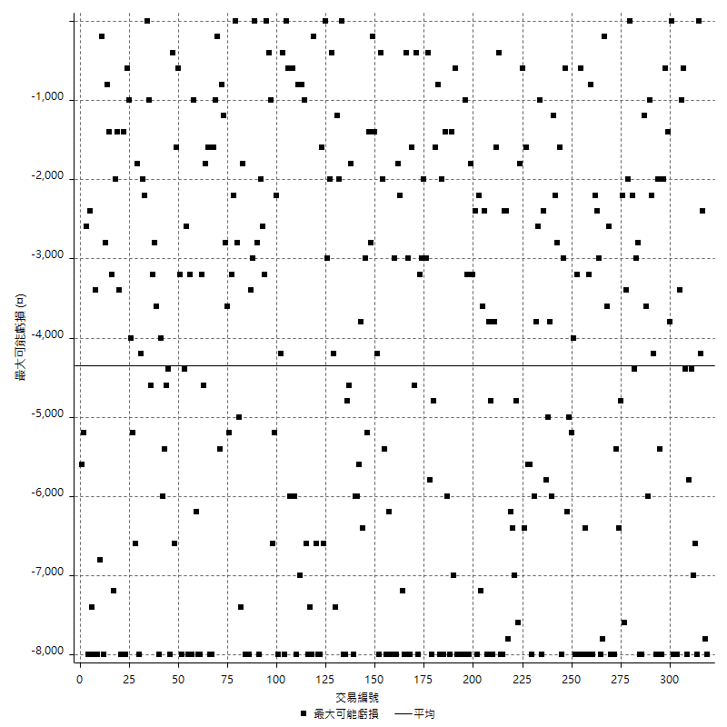

虧損的損益

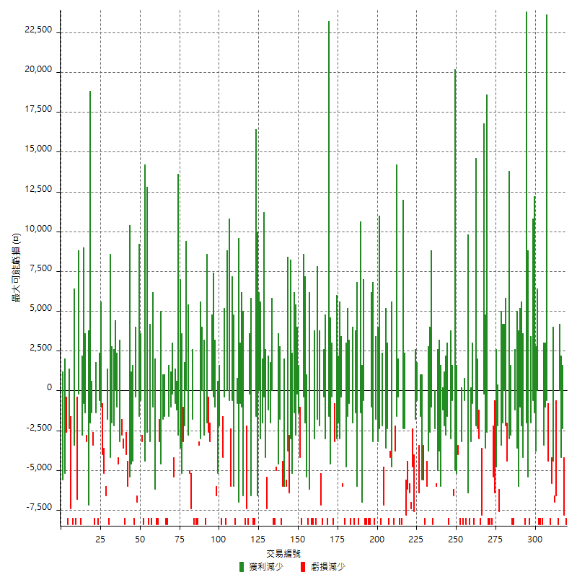

最大虧損幅度

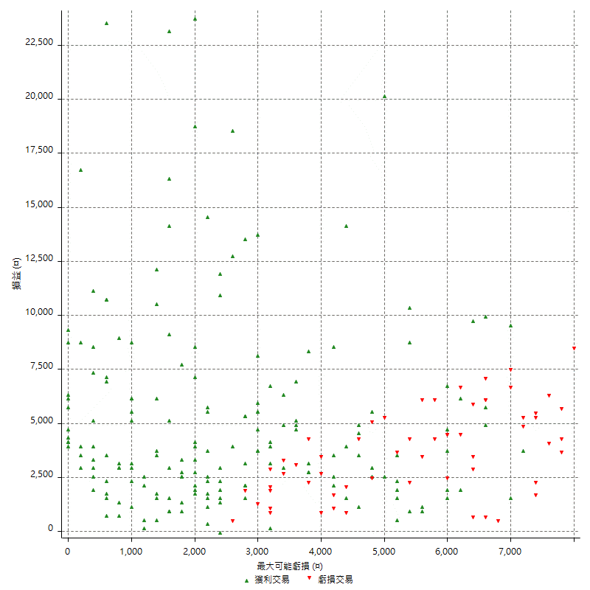

最大虧損幅度 (%)

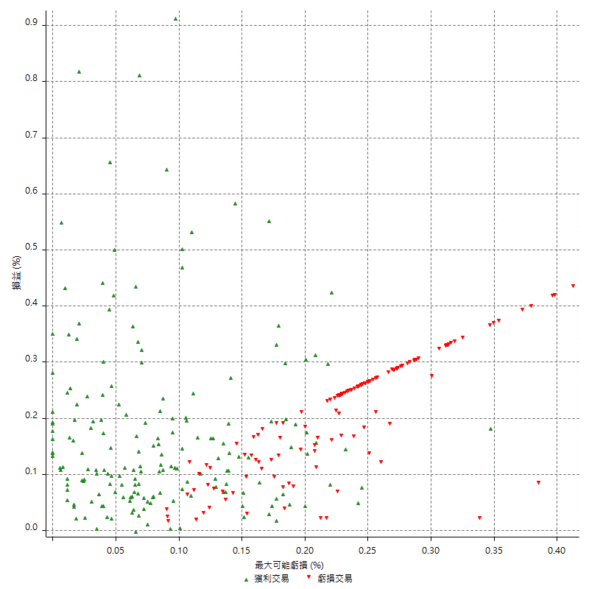

最大可能獲利

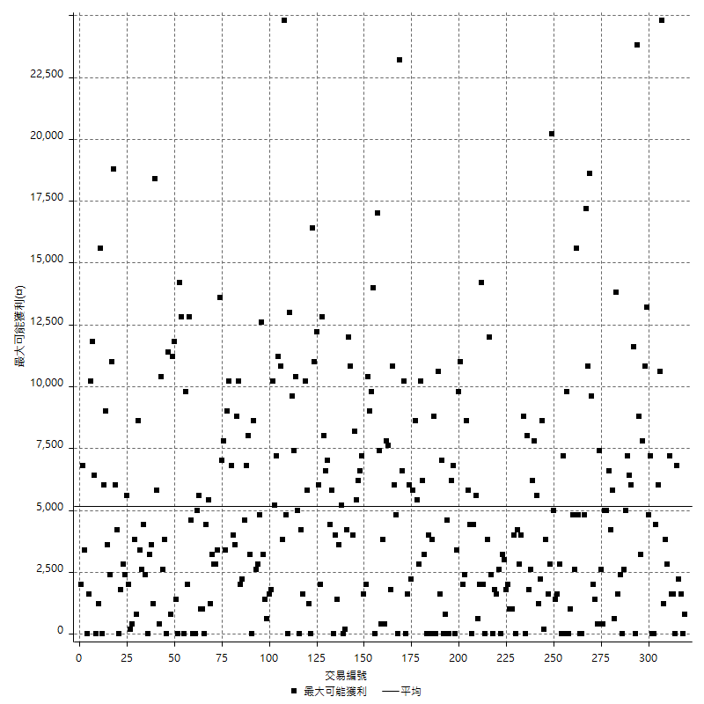

獲利的損益

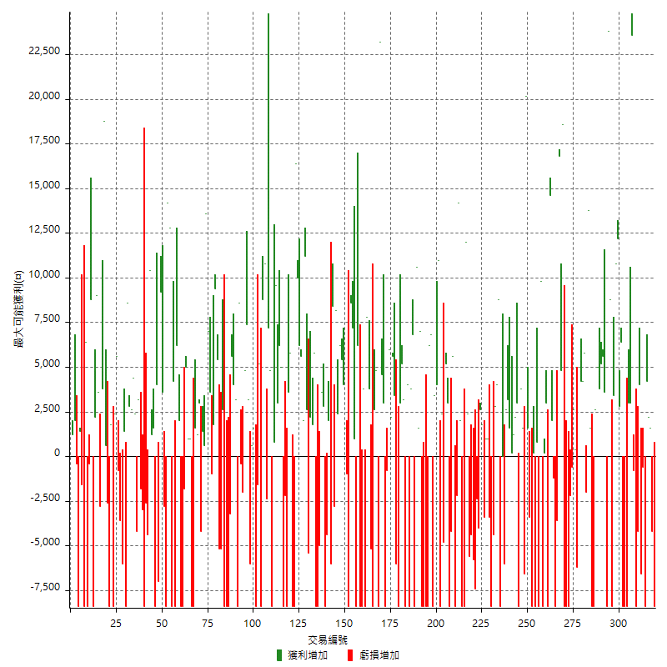

最大獲利幅度

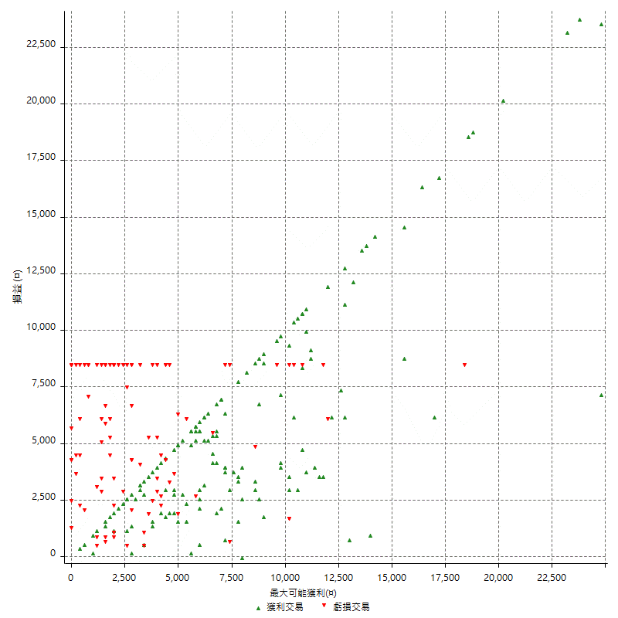

最大獲利幅度 (%)

週期性分析
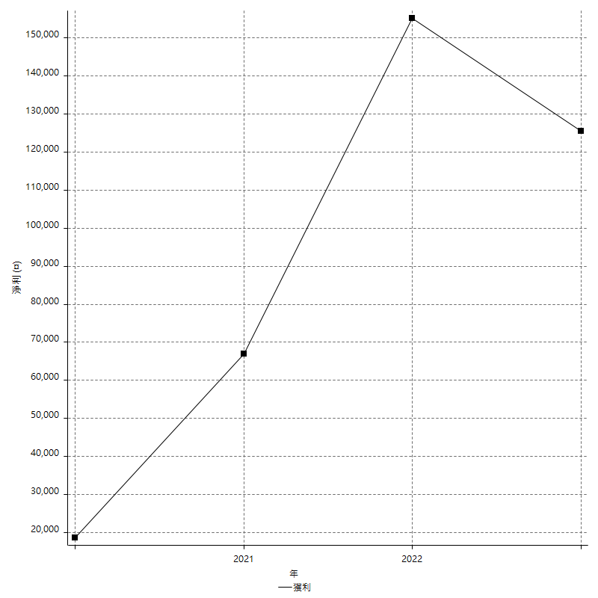
Daily Period Analysis

期間 | 獲利(¤) | 獲利(%) | 毛利 | 毛損 | 交易次數 | 勝率
2023-03-07 | -8400 | -2.5149700599 | 0 | -8400 | 1 | 0
2023-03-02 | -4200 | -1.2418687167 | 0 | -4200 | 1 | 0
2023-02-21 | 3800 | 1.1363636364 | 3800 | 0 | 2 | 100
2023-02-17 | 4200 | 1.2719563901 | 4200 | 0 | 1 | 100
2023-02-14 | -8400 | -2.4808033077 | 0 | -8400 | 1 | 0
2023-02-09 | -600 | -0.17688679245 | 0 | -600 | 1 | 0
2023-02-03 | -6600 | -1.9086176981 | 0 | -6600 | 1 | 0
2023-01-13 | 4000 | 1.1702750146 | 4000 | 0 | 1 | 100
2023-01-10 | -12600 | -3.5553047404 | 0 | -12600 | 2 | 0
2023-01-05 | -800 | -0.22522522523 | 0 | -800 | 1 | 0
2022-12-20 | 26600 | 8.0949482654 | 26600 | 0 | 2 | 100
2022-12-16 | 3000 | 0.92137592138 | 3000 | 0 | 1 | 100
2022-12-15 | -16800 | -4.9065420561 | 0 | -16800 | 2 | 0
2022-12-14 | -8400 | -2.3945267959 | 0 | -8400 | 1 | 0
2022-12-02 | 6400 | 1.8583042973 | 6400 | 0 | 1 | 100
2022-11-25 | 2800 | 0.81967213115 | 2800 | 0 | 1 | 100
2022-11-21 | 23000 | 7.2190834903 | 23000 | 0 | 2 | 100
2022-11-18 | -5000 | -1.5451174289 | 3400 | -8400 | 2 | 50
2022-11-16 | 32600 | 11.202749141 | 32600 | 0 | 2 | 100
2022-11-14 | -8400 | -2.8056112224 | 0 | -8400 | 1 | 0
2022-11-10 | 3600 | 1.2170385396 | 3600 | 0 | 1 | 100
2022-11-03 | 5600 | 1.9297036527 | 5600 | 0 | 1 | 100
2022-11-02 | 5200 | 1.8245614035 | 5200 | 0 | 1 | 100
2022-10-24 | 3800 | 1.3513513514 | 3800 | 0 | 1 | 100
2022-10-21 | 7600 | 2.7777777778 | 7600 | 0 | 2 | 100
2022-10-18 | -8400 | -2.9787234043 | 0 | -8400 | 1 | 0
2022-10-05 | -8400 | -2.8925619835 | 0 | -8400 | 1 | 0
2022-09-06 | 15400 | 5.6 | 15400 | 0 | 2 | 100
2022-08-17 | -2000 | -0.72202166065 | 0 | -2000 | 1 | 0
2022-08-08 | 10000 | 3.7453183521 | 10000 | 0 | 2 | 100
2022-08-04 | 4200 | 1.598173516 | 4200 | 0 | 1 | 100
2022-07-28 | -1200 | -0.45454545455 | 5000 | -6200 | 2 | 50
2022-07-27 | 3000 | 1.1494252874 | 3000 | 0 | 2 | 100
2022-07-25 | -600 | -0.22935779817 | 0 | -600 | 1 | 0
2022-07-22 | -10600 | -3.8941954445 | 0 | -10600 | 2 | 0
2022-07-19 | -8400 | -2.9935851746 | 0 | -8400 | 1 | 0
2022-07-15 | -8400 | -2.9065743945 | 0 | -8400 | 1 | 0
2022-07-11 | 18600 | 6.8786982249 | 18600 | 0 | 1 | 100
2022-07-08 | 4800 | 1.8072289157 | 4800 | 0 | 1 | 100
2022-06-28 | 16800 | 6.7524115756 | 16800 | 0 | 1 | 100
2022-06-24 | -3600 | -1.4263074485 | 0 | -3600 | 1 | 0
2022-06-15 | -8400 | -3.2208588957 | 0 | -8400 | 1 | 0
2022-06-09 | 800 | 0.30769230769 | 2000 | -1200 | 2 | 50
2022-06-01 | 14600 | 5.9494702526 | 14600 | 0 | 1 | 100
2022-05-31 | -5400 | -2.1531100478 | 3000 | -8400 | 2 | 50
2022-05-16 | 200 | 0.079808459697 | 200 | 0 | 1 | 100
2022-05-11 | 1400 | 0.56179775281 | 9800 | -8400 | 2 | 50
2022-05-10 | -8400 | -3.2608695652 | 0 | -8400 | 1 | 0
2022-05-03 | -7600 | -2.8657616893 | 800 | -8400 | 2 | 50
2022-04-21 | 200 | 0.075471698113 | 200 | 0 | 1 | 100
2022-04-20 | -8400 | -3.0724213606 | 0 | -8400 | 1 | 0
2022-04-14 | -1800 | -0.65406976744 | 1600 | -3400 | 2 | 50
2022-04-11 | 20200 | 7.9215686275 | 20200 | 0 | 1 | 100
2022-04-06 | -6600 | -2.5229357798 | 0 | -6600 | 1 | 0
2022-03-31 | 5400 | 2.1077283372 | 5400 | 0 | 2 | 100
2022-03-24 | -5400 | -2.0642201835 | 3000 | -8400 | 2 | 50
2022-03-22 | 3400 | 1.3168086754 | 3400 | 0 | 2 | 100
2022-03-18 | 200 | 0.077519379845 | 200 | 0 | 1 | 100
2022-03-14 | 1600 | 0.624024961 | 1600 | 0 | 1 | 100
2022-03-02 | 3200 | 1.2638230648 | 3200 | 0 | 1 | 100
2022-02-21 | 2600 | 1.0375099761 | 2600 | 0 | 1 | 100
2022-02-18 | -6000 | -2.3382696804 | 0 | -6000 | 1 | 0
2022-02-11 | 0 | 0 | 0 | 0 | 1 | 0
2022-02-10 | 400 | 0.15612802498 | 8800 | -8400 | 2 | 50
2022-01-18 | 6800 | 2.7265437049 | 6800 | 0 | 2 | 100
2022-01-13 | -12800 | -4.8817696415 | 0 | -12800 | 2 | 0
2022-01-12 | -3400 | -1.2801204819 | 0 | -3400 | 1 | 0
2022-01-05 | 2000 | 0.75872534143 | 2000 | 0 | 2 | 100
2022-01-03 | -3400 | -1.2734082397 | 0 | -3400 | 1 | 0
2021-12-30 | 4400 | 1.6755521706 | 4400 | 0 | 2 | 100
2021-12-29 | -4000 | -1.5003750938 | 0 | -4000 | 1 | 0
2021-12-22 | -2400 | -0.89219330855 | 0 | -2400 | 1 | 0
2021-12-17 | -13200 | -4.6775336641 | 0 | -13200 | 2 | 0
2021-12-08 | -4400 | -1.5352407537 | 0 | -4400 | 1 | 0
2021-12-07 | -5600 | -1.916495551 | 0 | -5600 | 1 | 0
2021-12-03 | 14400 | 5.1835853132 | 14400 | 0 | 2 | 100
2021-12-02 | -8400 | -2.9350104822 | 0 | -8400 | 1 | 0
2021-11-25 | -6400 | -2.1872863978 | 2000 | -8400 | 2 | 50
2021-11-19 | 14200 | 5.1005747126 | 14200 | 0 | 1 | 100
2021-11-18 | -2200 | -0.7840342124 | 0 | -2200 | 1 | 0
2021-11-17 | -2800 | -0.98800282287 | 5600 | -8400 | 2 | 50
2021-11-12 | -12600 | -4.2567567568 | 0 | -12600 | 2 | 0
2021-11-10 | 8200 | 2.8492008339 | 8200 | 0 | 2 | 100
2021-11-08 | -4800 | -1.6404647984 | 0 | -4800 | 1 | 0
2021-10-28 | -6000 | -2.0093770931 | 2400 | -8400 | 2 | 50
2021-10-27 | 15000 | 5.2891396333 | 15000 | 0 | 2 | 100
2021-10-20 | -5000 | -1.7325017325 | 3400 | -8400 | 2 | 50
2021-10-18 | 6800 | 2.413058907 | 6800 | 0 | 1 | 100
2021-10-08 | -2200 | -0.77464788732 | 6200 | -8400 | 2 | 50
2021-09-14 | -8400 | -2.8727770178 | 0 | -8400 | 1 | 0
2021-09-13 | -8400 | -2.7925531915 | 0 | -8400 | 1 | 0
2021-09-06 | -8400 | -2.7166882277 | 0 | -8400 | 1 | 0
2021-09-02 | 8600 | 2.8609447771 | 8600 | 0 | 2 | 100
2021-09-01 | 2200 | 0.73726541555 | 10600 | -8400 | 2 | 50
2021-08-31 | 6800 | 2.3319615912 | 6800 | 0 | 1 | 100
2021-08-12 | 3800 | 1.3203613621 | 3800 | 0 | 1 | 100
2021-08-05 | -4400 | -1.5058179329 | 4000 | -8400 | 2 | 50
2021-08-03 | -5200 | -1.7484868863 | 3200 | -8400 | 2 | 50
2021-07-23 | 8200 | 2.8354080221 | 8200 | 0 | 2 | 100
2021-07-15 | -8400 | -2.8225806452 | 0 | -8400 | 1 | 0
2021-07-12 | -6000 | -1.976284585 | 0 | -6000 | 1 | 0
2021-07-08 | 9000 | 3.0549898167 | 9000 | 0 | 2 | 100
2021-07-06 | 8200 | 2.8631284916 | 8200 | 0 | 2 | 100
2021-07-02 | -800 | -0.27855153203 | 0 | -800 | 1 | 0
2021-07-01 | -5400 | -1.8455228982 | 3000 | -8400 | 2 | 50
2021-06-29 | 27800 | 10.498489426 | 27800 | 0 | 2 | 100
2021-06-28 | -3600 | -1.3412816692 | 4800 | -8400 | 2 | 50
2021-06-18 | -5800 | -2.1152443472 | 2600 | -8400 | 2 | 50
2021-06-16 | -5200 | -1.861130995 | 0 | -5200 | 1 | 0
2021-06-07 | 3800 | 1.3788098694 | 3800 | 0 | 1 | 100
2021-06-04 | 7800 | 2.9126213592 | 7800 | 0 | 1 | 100
2021-06-02 | -4600 | -1.6886930984 | 3800 | -8400 | 2 | 50
2021-05-26 | -8400 | -2.9914529915 | 0 | -8400 | 1 | 0
2021-05-21 | -8400 | -2.9045643154 | 0 | -8400 | 1 | 0
2021-05-19 | -2200 | -0.75497597804 | 6200 | -8400 | 2 | 50
2021-05-14 | 1000 | 0.34435261708 | 1000 | 0 | 1 | 100
2021-05-10 | 15800 | 5.7538237436 | 15800 | 0 | 2 | 100
2021-05-06 | -8400 | -2.9681978799 | 0 | -8400 | 1 | 0
2021-04-29 | -1000 | -0.35211267606 | 0 | -1000 | 1 | 0
2021-04-28 | 5600 | 2.0114942529 | 5600 | 0 | 2 | 100
2021-04-27 | 11600 | 4.347826087 | 11600 | 0 | 2 | 100
2021-04-21 | 2400 | 0.90771558245 | 2400 | 0 | 1 | 100
2021-04-19 | 8200 | 3.2006245121 | 8200 | 0 | 1 | 100
2021-04-16 | 5600 | 2.2346368715 | 8400 | -2800 | 2 | 50
2021-04-14 | -6000 | -2.3382696804 | 0 | -6000 | 1 | 0
2021-04-09 | 2000 | 0.78554595444 | 2000 | 0 | 1 | 100
2021-04-07 | -4400 | -1.6988416988 | 0 | -4400 | 1 | 0
2021-04-01 | -8400 | -3.1413612565 | 0 | -8400 | 1 | 0
2021-03-31 | 6400 | 2.4521072797 | 6400 | 0 | 2 | 100
2021-03-30 | -13400 | -4.8833819242 | 0 | -13400 | 2 | 0
2021-03-25 | -8400 | -2.9702970297 | 0 | -8400 | 1 | 0
2021-03-23 | 5800 | 2.0938628159 | 5800 | 0 | 1 | 100
2021-03-17 | 4000 | 1.4652014652 | 4000 | 0 | 2 | 100
2021-03-12 | -2800 | -1.0152284264 | 2600 | -5400 | 2 | 50
2021-03-10 | 13200 | 5.0266565118 | 13200 | 0 | 2 | 100
2021-03-09 | 11800 | 4.7049441786 | 11800 | 0 | 2 | 100
2021-03-08 | 10000 | 4.1528239203 | 10000 | 0 | 1 | 100
2021-02-24 | 8000 | 3.4364261168 | 16400 | -8400 | 2 | 50
2021-02-23 | -8400 | -3.4825870647 | 0 | -8400 | 1 | 0
2021-02-22 | 9400 | 4.0552200173 | 9400 | 0 | 2 | 100
2021-02-19 | -8400 | -3.4970857619 | 0 | -8400 | 1 | 0
2021-02-18 | -2200 | -0.90759075908 | 0 | -2200 | 1 | 0
2021-02-05 | -8400 | -3.3492822967 | 0 | -8400 | 1 | 0
2021-02-03 | 11200 | 4.674457429 | 11200 | 0 | 2 | 100
2021-01-22 | 12600 | 5.550660793 | 12600 | 0 | 2 | 100
2021-01-20 | -7600 | -3.2395566922 | 800 | -8400 | 2 | 50
2021-01-15 | 12000 | 5.3908355795 | 12000 | 0 | 2 | 100
2021-01-14 | 8400 | 3.9215686275 | 10800 | -2400 | 2 | 50
2021-01-12 | 400 | 0.18709073901 | 8800 | -8400 | 2 | 50
2021-01-11 | 5200 | 2.4928092042 | 5200 | 0 | 1 | 100
2021-01-08 | -1600 | -0.76117982873 | 0 | -1600 | 1 | 0
2021-01-06 | -8400 | -3.8426349497 | 0 | -8400 | 1 | 0
2020-12-31 | 2200 | 1.0166358595 | 2200 | 0 | 2 | 100
2020-12-30 | -2800 | -1.2773722628 | 3200 | -6000 | 2 | 50
2020-12-29 | 12200 | 5.8937198068 | 12200 | 0 | 2 | 100
2020-12-25 | -2000 | -0.95693779904 | 0 | -2000 | 1 | 0
2020-12-18 | -400 | -0.19102196753 | 0 | -400 | 1 | 0
2020-12-17 | 8600 | 4.2828685259 | 8600 | 0 | 1 | 100
2020-12-08 | -5200 | -2.5242718447 | 3200 | -8400 | 2 | 50
2020-12-07 | 9600 | 4.8879837067 | 9600 | 0 | 2 | 100
2020-12-03 | -11600 | -5.5769230769 | 0 | -11600 | 2 | 0
2020-12-02 | -8400 | -3.8817005545 | 0 | -8400 | 1 | 0
2020-11-30 | -8400 | -3.7366548043 | 0 | -8400 | 1 | 0
2020-11-27 | 2600 | 1.1701170117 | 2600 | 0 | 1 | 100
2020-11-24 | -5200 | -2.2867194371 | 0 | -5200 | 1 | 0
2020-11-20 | -5200 | -2.2355975924 | 0 | -5200 | 1 | 0
2020-11-12 | 14800 | 6.795224977 | 14800 | 0 | 2 | 100
2020-11-06 | 1800 | 0.83333333333 | 1800 | 0 | 1 | 100
2020-11-05 | 2600 | 1.2183692596 | 3600 | -1000 | 2 | 50
2020-11-04 | 20600 | 10.684647303 | 20600 | 0 | 2 | 100
2020-10-23 | 600 | 0.3121748179 | 600 | 0 | 1 | 100
2020-10-21 | 1400 | 0.73375262055 | 1400 | 0 | 1 | 100
2020-10-20 | -4200 | -2.1538461538 | 0 | -4200 | 1 | 0
2020-10-14 | 4200 | 2.2012578616 | 4200 | 0 | 2 | 100
2020-10-12 | 1600 | 0.84566596195 | 1600 | 0 | 1 | 100
2020-10-08 | -8400 | -4.2510121457 | 0 | -8400 | 1 | 0
2020-10-07 | -8400 | -4.0776699029 | 0 | -8400 | 1 | 0
2020-10-05 | 1000 | 0.48780487805 | 1000 | 0 | 1 | 100
2020-09-29 | 6000 | 3.0150753769 | 6000 | 0 | 2 | 100
2020-09-23 | -1800 | -0.89641434263 | 0 | -1800 | 1 | 0
2020-09-21 | -8400 | -4.0152963671 | 0 | -8400 | 1 | 0
2020-09-15 | -8400 | -3.8602941176 | 0 | -8400 | 1 | 0
2020-09-11 | 2000 | 0.92764378479 | 2000 | 0 | 1 | 100
2020-09-10 | 6200 | 2.9608404967 | 6200 | 0 | 1 | 100
2020-09-09 | -8400 | -3.8567493113 | 0 | -8400 | 1 | 0
2020-09-07 | 4200 | 1.9662921348 | 4200 | 0 | 1 | 100
2020-09-03 | -8400 | -3.7837837838 | 0 | -8400 | 1 | 0
2020-09-02 | 12800 | 6.1185468451 | 12800 | 0 | 1 | 100
2020-08-27 | 14200 | 7.2820512821 | 14200 | 0 | 1 | 100
2020-08-26 | -8400 | -4.1297935103 | 0 | -8400 | 1 | 0
2020-08-06 | 800 | 0.39486673248 | 3600 | -2800 | 2 | 50
2020-08-03 | 9200 | 4.7569803516 | 9200 | 0 | 1 | 100
2020-07-23 | -3000 | -1.5274949084 | 4000 | -7000 | 2 | 50
2020-07-22 | -8400 | -4.1015625 | 0 | -8400 | 1 | 0
2020-07-20 | 1600 | 0.7874015748 | 1600 | 0 | 1 | 100
2020-07-15 | 1200 | 0.59405940594 | 1200 | 0 | 1 | 100
2020-07-14 | 10400 | 5.4279749478 | 10400 | 0 | 1 | 100
2020-07-09 | -4400 | -2.2448979592 | 0 | -4400 | 1 | 0
2020-07-07 | -2600 | -1.309164149 | 0 | -2600 | 1 | 0
2020-06-23 | -8400 | -4.0579710145 | 0 | -8400 | 1 | 0
2020-06-22 | -3000 | -1.4285714286 | 0 | -3000 | 1 | 0
2020-06-19 | 1400 | 0.6711409396 | 3200 | -1800 | 2 | 50
2020-06-17 | -1800 | -0.85551330798 | 2400 | -4200 | 2 | 50
2020-06-15 | 7000 | 3.4414945919 | 7000 | 0 | 2 | 100
2020-06-11 | 11400 | 5.9375 | 11400 | 0 | 2 | 100
2020-06-08 | -8400 | -4.1916167665 | 0 | -8400 | 1 | 0
2020-06-04 | 1400 | 0.70351758794 | 1400 | 0 | 1 | 100
2020-05-27 | -6000 | -2.9268292683 | 0 | -6000 | 1 | 0
2020-05-20 | -3600 | -1.7257909875 | 0 | -3600 | 1 | 0
2020-05-19 | -800 | -0.38204393505 | 0 | -800 | 1 | 0
2020-05-07 | 5600 | 2.7477919529 | 5600 | 0 | 1 | 100
2020-05-06 | -6000 | -2.8598665396 | 2400 | -8400 | 2 | 50
2020-04-29 | 1800 | 0.86538461538 | 1800 | 0 | 1 | 100
2020-04-28 | -11000 | -5.0228310502 | 0 | -11000 | 2 | 0
2020-04-24 | 600 | 0.27472527473 | 600 | 0 | 1 | 100
2020-04-23 | 22600 | 11.542390194 | 22600 | 0 | 2 | 100
2020-04-20 | 800 | 0.41025641026 | 3600 | -2800 | 2 | 50
2020-04-13 | 11200 | 6.0935799782 | 11200 | 0 | 2 | 100
2020-04-09 | 400 | 0.21810250818 | 8800 | -8400 | 2 | 50
2020-04-08 | -8800 | -4.5785639958 | 0 | -8800 | 2 | 0
2020-04-01 | 6400 | 3.4445640474 | 6400 | 0 | 1 | 100
2020-03-27 | -8400 | -4.3254376931 | 0 | -8400 | 1 | 0
2020-03-26 | -1600 | -0.81716036772 | 0 | -1600 | 1 | 0
2020-03-11 | 1400 | 0.72016460905 | 1400 | 0 | 1 | 100
2020-03-04 | -8400 | -4.1420118343 | 0 | -8400 | 1 | 0
2020-02-26 | -400 | -0.1968503937 | 0 | -400 | 1 | 0
2020-02-13 | 2000 | 0.99403578529 | 2000 | 0 | 1 | 100
2020-02-10 | 1200 | 0.6 | 1200 | 0 | 1 | 100

Daily Rolling Period Analysis

期間 | 獲利(¤) | 獲利(%) | 毛利 | 毛損 | 交易次數 | 勝率
當日 - 2023/3/7 | -8400 | -0.39503386005 | 0 | -8400 | 1 | 0
2023/3/6 - 2023/3/7 | -8400 | -0.39503386005 | 0 | -8400 | 1 | 0
2023/3/5 - 2023/3/7 | -8400 | -0.39503386005 | 0 | -8400 | 1 | 0
2023/3/4 - 2023/3/7 | -8400 | -0.39503386005 | 0 | -8400 | 1 | 0
2023/3/3 - 2023/3/7 | -8400 | -0.39503386005 | 0 | -8400 | 1 | 0
2023/3/2 - 2023/3/7 | -12600 | -0.59255079007 | 0 | -12600 | 2 | 0
2023/3/1 - 2023/3/7 | -12600 | -0.59255079007 | 0 | -12600 | 2 | 0
2023/2/28 - 2023/3/7 | -12600 | -0.59255079007 | 0 | -12600 | 2 | 0
2023/2/27 - 2023/3/7 | -12600 | -0.59255079007 | 0 | -12600 | 2 | 0
2023/2/26 - 2023/3/7 | -12600 | -0.59255079007 | 0 | -12600 | 2 | 0
2023/2/25 - 2023/3/7 | -12600 | -0.59255079007 | 0 | -12600 | 2 | 0
2023/2/24 - 2023/3/7 | -12600 | -0.59255079007 | 0 | -12600 | 2 | 0
2023/2/23 - 2023/3/7 | -12600 | -0.59255079007 | 0 | -12600 | 2 | 0
2023/2/22 - 2023/3/7 | -12600 | -0.59255079007 | 0 | -12600 | 2 | 0
2023/2/21 - 2023/3/7 | -8800 | -0.41532943175 | 3800 | -12600 | 4 | 50
2023/2/20 - 2023/3/7 | -8800 | -0.41532943175 | 3800 | -12600 | 4 | 50
2023/2/19 - 2023/3/7 | -8800 | -0.41532943175 | 3800 | -12600 | 4 | 50
2023/2/18 - 2023/3/7 | -8800 | -0.41532943175 | 3800 | -12600 | 4 | 50
2023/2/17 - 2023/3/7 | -4600 | -0.2179681577 | 8000 | -12600 | 5 | 60
2023/2/16 - 2023/3/7 | -4600 | -0.2179681577 | 8000 | -12600 | 5 | 60
2023/2/15 - 2023/3/7 | -4600 | -0.2179681577 | 8000 | -12600 | 5 | 60
2023/2/14 - 2023/3/7 | -13000 | -0.6159969674 | 8000 | -21000 | 6 | 50
2023/2/13 - 2023/3/7 | -13000 | -0.6159969674 | 8000 | -21000 | 6 | 50
2023/2/12 - 2023/3/7 | -13000 | -0.6159969674 | 8000 | -21000 | 6 | 50
2023/2/11 - 2023/3/7 | -13000 | -0.6159969674 | 8000 | -21000 | 6 | 50
2023/2/10 - 2023/3/7 | -13000 | -0.6159969674 | 8000 | -21000 | 6 | 50
2023/2/9 - 2023/3/7 | -13600 | -0.64442759666 | 8000 | -21600 | 7 | 42.857142857
2023/2/8 - 2023/3/7 | -13600 | -0.64442759666 | 8000 | -21600 | 7 | 42.857142857
2023/2/7 - 2023/3/7 | -13600 | -0.64442759666 | 8000 | -21600 | 7 | 42.857142857
2023/2/6 - 2023/3/7 | -13600 | -0.64442759666 | 8000 | -21600 | 7 | 42.857142857
2023/2/5 - 2023/3/7 | -13600 | -0.64442759666 | 8000 | -21600 | 7 | 42.857142857
2023/2/4 - 2023/3/7 | -13600 | -0.64442759666 | 8000 | -21600 | 7 | 42.857142857
2023/2/3 - 2023/3/7 | -20200 | -0.95716451857 | 8000 | -28200 | 8 | 37.5
2023/2/2 - 2023/3/7 | -20200 | -0.95716451857 | 8000 | -28200 | 8 | 37.5
2023/2/1 - 2023/3/7 | -20200 | -0.95716451857 | 8000 | -28200 | 8 | 37.5
2023/1/31 - 2023/3/7 | -20200 | -0.95716451857 | 8000 | -28200 | 8 | 37.5
2023/1/30 - 2023/3/7 | -20200 | -0.95716451857 | 8000 | -28200 | 8 | 37.5
2023/1/29 - 2023/3/7 | -20200 | -0.95716451857 | 8000 | -28200 | 8 | 37.5
2023/1/28 - 2023/3/7 | -20200 | -0.95716451857 | 8000 | -28200 | 8 | 37.5
2023/1/27 - 2023/3/7 | -20200 | -0.95716451857 | 8000 | -28200 | 8 | 37.5
2023/1/26 - 2023/3/7 | -20200 | -0.95716451857 | 8000 | -28200 | 8 | 37.5
2023/1/25 - 2023/3/7 | -20200 | -0.95716451857 | 8000 | -28200 | 8 | 37.5
2023/1/24 - 2023/3/7 | -20200 | -0.95716451857 | 8000 | -28200 | 8 | 37.5
2023/1/23 - 2023/3/7 | -20200 | -0.95716451857 | 8000 | -28200 | 8 | 37.5
2023/1/22 - 2023/3/7 | -20200 | -0.95716451857 | 8000 | -28200 | 8 | 37.5
2023/1/21 - 2023/3/7 | -20200 | -0.95716451857 | 8000 | -28200 | 8 | 37.5
2023/1/20 - 2023/3/7 | -20200 | -0.95716451857 | 8000 | -28200 | 8 | 37.5
2023/1/19 - 2023/3/7 | -20200 | -0.95716451857 | 8000 | -28200 | 8 | 37.5
2023/1/18 - 2023/3/7 | -20200 | -0.95716451857 | 8000 | -28200 | 8 | 37.5
2023/1/17 - 2023/3/7 | -20200 | -0.95716451857 | 8000 | -28200 | 8 | 37.5
2023/1/16 - 2023/3/7 | -20200 | -0.95716451857 | 8000 | -28200 | 8 | 37.5
2023/1/15 - 2023/3/7 | -20200 | -0.95716451857 | 8000 | -28200 | 8 | 37.5
2023/1/14 - 2023/3/7 | -20200 | -0.95716451857 | 8000 | -28200 | 8 | 37.5
2023/1/13 - 2023/3/7 | -16200 | -0.77054794521 | 12000 | -28200 | 9 | 44.444444444
2023/1/12 - 2023/3/7 | -16200 | -0.77054794521 | 12000 | -28200 | 9 | 44.444444444
2023/1/11 - 2023/3/7 | -16200 | -0.77054794521 | 12000 | -28200 | 9 | 44.444444444
2023/1/10 - 2023/3/7 | -28800 | -1.3698630137 | 12000 | -40800 | 11 | 36.363636364
2023/1/9 - 2023/3/7 | -28800 | -1.3698630137 | 12000 | -40800 | 11 | 36.363636364
2023/1/8 - 2023/3/7 | -28800 | -1.3698630137 | 12000 | -40800 | 11 | 36.363636364
2023/1/7 - 2023/3/7 | -28800 | -1.3698630137 | 12000 | -40800 | 11 | 36.363636364
2023/1/6 - 2023/3/7 | -28800 | -1.3698630137 | 12000 | -40800 | 11 | 36.363636364
2023/1/5 - 2023/3/7 | -29600 | -1.4079147641 | 12000 | -41600 | 12 | 33.333333333
2023/1/4 - 2023/3/7 | -29600 | -1.4079147641 | 12000 | -41600 | 12 | 33.333333333
2023/1/3 - 2023/3/7 | -29600 | -1.4079147641 | 12000 | -41600 | 12 | 33.333333333
2023/1/2 - 2023/3/7 | -29600 | -1.4079147641 | 12000 | -41600 | 12 | 33.333333333
2023/1/1 - 2023/3/7 | -29600 | -1.4079147641 | 12000 | -41600 | 12 | 33.333333333
2022/12/31 - 2023/3/7 | -29600 | -1.4079147641 | 12000 | -41600 | 12 | 33.333333333
2022/12/30 - 2023/3/7 | -29600 | -1.4079147641 | 12000 | -41600 | 12 | 33.333333333
2022/12/29 - 2023/3/7 | -29600 | -1.4079147641 | 12000 | -41600 | 12 | 33.333333333
2022/12/28 - 2023/3/7 | -29600 | -1.4079147641 | 12000 | -41600 | 12 | 33.333333333
2022/12/27 - 2023/3/7 | -29600 | -1.4079147641 | 12000 | -41600 | 12 | 33.333333333
2022/12/26 - 2023/3/7 | -29600 | -1.4079147641 | 12000 | -41600 | 12 | 33.333333333
2022/12/25 - 2023/3/7 | -29600 | -1.4079147641 | 12000 | -41600 | 12 | 33.333333333
2022/12/24 - 2023/3/7 | -29600 | -1.4079147641 | 12000 | -41600 | 12 | 33.333333333
2022/12/23 - 2023/3/7 | -29600 | -1.4079147641 | 12000 | -41600 | 12 | 33.333333333
2022/12/22 - 2023/3/7 | -29600 | -1.4079147641 | 12000 | -41600 | 12 | 33.333333333
2022/12/21 - 2023/3/7 | -29600 | -1.4079147641 | 12000 | -41600 | 12 | 33.333333333
2022/12/20 - 2023/3/7 | -3000 | -0.14639859457 | 38600 | -41600 | 14 | 42.857142857
2022/12/19 - 2023/3/7 | -3000 | -0.14639859457 | 38600 | -41600 | 14 | 42.857142857
2022/12/18 - 2023/3/7 | -3000 | -0.14639859457 | 38600 | -41600 | 14 | 42.857142857
2022/12/17 - 2023/3/7 | -3000 | -0.14639859457 | 38600 | -41600 | 14 | 42.857142857
2022/12/16 - 2023/3/7 | 0 | 0 | 41600 | -41600 | 15 | 46.666666667
2022/12/15 - 2023/3/7 | -16800 | -0.82223962412 | 41600 | -58400 | 17 | 41.176470588
2022/12/14 - 2023/3/7 | -25200 | -1.2333594362 | 41600 | -66800 | 18 | 38.888888889
2022/12/13 - 2023/3/7 | -25200 | -1.2333594362 | 41600 | -66800 | 18 | 38.888888889
2022/12/12 - 2023/3/7 | -25200 | -1.2333594362 | 41600 | -66800 | 18 | 38.888888889
2022/12/11 - 2023/3/7 | -25200 | -1.2333594362 | 41600 | -66800 | 18 | 38.888888889
2022/12/10 - 2023/3/7 | -25200 | -1.2333594362 | 41600 | -66800 | 18 | 38.888888889
2022/12/9 - 2023/3/7 | -25200 | -1.2333594362 | 41600 | -66800 | 18 | 38.888888889
2022/12/8 - 2023/3/7 | -25200 | -1.2333594362 | 41600 | -66800 | 18 | 38.888888889
2022/12/7 - 2023/3/7 | -25200 | -1.2333594362 | 41600 | -66800 | 18 | 38.888888889
2022/12/6 - 2023/3/7 | -25200 | -1.2333594362 | 41600 | -66800 | 18 | 38.888888889
2022/12/5 - 2023/3/7 | -25200 | -1.2333594362 | 41600 | -66800 | 18 | 38.888888889
2022/12/4 - 2023/3/7 | -25200 | -1.2333594362 | 41600 | -66800 | 18 | 38.888888889
2022/12/3 - 2023/3/7 | -25200 | -1.2333594362 | 41600 | -66800 | 18 | 38.888888889
2022/12/2 - 2023/3/7 | -18800 | -0.92592592593 | 48000 | -66800 | 19 | 42.105263158
2022/12/1 - 2023/3/7 | -18800 | -0.92592592593 | 48000 | -66800 | 19 | 42.105263158
2022/11/30 - 2023/3/7 | -18800 | -0.92592592593 | 48000 | -66800 | 19 | 42.105263158
2022/11/29 - 2023/3/7 | -18800 | -0.92592592593 | 48000 | -66800 | 19 | 42.105263158
2022/11/28 - 2023/3/7 | -18800 | -0.92592592593 | 48000 | -66800 | 19 | 42.105263158
2022/11/27 - 2023/3/7 | -18800 | -0.92592592593 | 48000 | -66800 | 19 | 42.105263158
2022/11/26 - 2023/3/7 | -18800 | -0.92592592593 | 48000 | -66800 | 19 | 42.105263158
2022/11/25 - 2023/3/7 | -16000 | -0.79020150138 | 50800 | -66800 | 20 | 45
2022/11/24 - 2023/3/7 | -16000 | -0.79020150138 | 50800 | -66800 | 20 | 45
2022/11/23 - 2023/3/7 | -16000 | -0.79020150138 | 50800 | -66800 | 20 | 45
2022/11/22 - 2023/3/7 | -16000 | -0.79020150138 | 50800 | -66800 | 20 | 45
2022/11/21 - 2023/3/7 | 7000 | 0.35374974732 | 73800 | -66800 | 22 | 50
2022/11/20 - 2023/3/7 | 7000 | 0.35374974732 | 73800 | -66800 | 22 | 50
2022/11/19 - 2023/3/7 | 7000 | 0.35374974732 | 73800 | -66800 | 22 | 50
2022/11/18 - 2023/3/7 | 2000 | 0.1014198783 | 77200 | -75200 | 24 | 50
2022/11/17 - 2023/3/7 | 2000 | 0.1014198783 | 77200 | -75200 | 24 | 50
2022/11/16 - 2023/3/7 | 34600 | 1.8145584225 | 109800 | -75200 | 26 | 53.846153846
2022/11/15 - 2023/3/7 | 34600 | 1.8145584225 | 109800 | -75200 | 26 | 53.846153846
2022/11/14 - 2023/3/7 | 26200 | 1.3740297881 | 109800 | -83600 | 27 | 51.851851852
2022/11/13 - 2023/3/7 | 26200 | 1.3740297881 | 109800 | -83600 | 27 | 51.851851852
2022/11/12 - 2023/3/7 | 26200 | 1.3740297881 | 109800 | -83600 | 27 | 51.851851852
2022/11/11 - 2023/3/7 | 26200 | 1.3740297881 | 109800 | -83600 | 27 | 51.851851852
2022/11/10 - 2023/3/7 | 29800 | 1.5687513161 | 113400 | -83600 | 28 | 53.571428571
2022/11/9 - 2023/3/7 | 29800 | 1.5687513161 | 113400 | -83600 | 28 | 53.571428571
2022/11/8 - 2023/3/7 | 29800 | 1.5687513161 | 113400 | -83600 | 28 | 53.571428571
2022/11/7 - 2023/3/7 | 29800 | 1.5687513161 | 113400 | -83600 | 28 | 53.571428571
2022/11/6 - 2023/3/7 | 29800 | 1.5687513161 | 113400 | -83600 | 28 | 53.571428571
2022/11/5 - 2023/3/7 | 29800 | 1.5687513161 | 113400 | -83600 | 28 | 53.571428571
2022/11/4 - 2023/3/7 | 29800 | 1.5687513161 | 113400 | -83600 | 28 | 53.571428571
2022/11/3 - 2023/3/7 | 35400 | 1.8746028384 | 119000 | -83600 | 29 | 55.172413793
2022/11/2 - 2023/3/7 | 40600 | 2.1618743344 | 124200 | -83600 | 30 | 56.666666667
2022/11/1 - 2023/3/7 | 40600 | 2.1618743344 | 124200 | -83600 | 30 | 56.666666667
2022/10/31 - 2023/3/7 | 40600 | 2.1618743344 | 124200 | -83600 | 30 | 56.666666667
2022/10/30 - 2023/3/7 | 40600 | 2.1618743344 | 124200 | -83600 | 30 | 56.666666667
2022/10/29 - 2023/3/7 | 40600 | 2.1618743344 | 124200 | -83600 | 30 | 56.666666667
2022/10/28 - 2023/3/7 | 40600 | 2.1618743344 | 124200 | -83600 | 30 | 56.666666667
2022/10/27 - 2023/3/7 | 40600 | 2.1618743344 | 124200 | -83600 | 30 | 56.666666667
2022/10/26 - 2023/3/7 | 40600 | 2.1618743344 | 124200 | -83600 | 30 | 56.666666667
2022/10/25 - 2023/3/7 | 40600 | 2.1618743344 | 124200 | -83600 | 30 | 56.666666667
2022/10/24 - 2023/3/7 | 44400 | 2.373823781 | 128000 | -83600 | 31 | 58.064516129
2022/10/23 - 2023/3/7 | 44400 | 2.373823781 | 128000 | -83600 | 31 | 58.064516129
2022/10/22 - 2023/3/7 | 44400 | 2.373823781 | 128000 | -83600 | 31 | 58.064516129
2022/10/21 - 2023/3/7 | 52000 | 2.8029322984 | 135600 | -83600 | 33 | 60.606060606
2022/10/20 - 2023/3/7 | 52000 | 2.8029322984 | 135600 | -83600 | 33 | 60.606060606
2022/10/19 - 2023/3/7 | 52000 | 2.8029322984 | 135600 | -83600 | 33 | 60.606060606
2022/10/18 - 2023/3/7 | 43600 | 2.3501509271 | 135600 | -92000 | 34 | 58.823529412
2022/10/17 - 2023/3/7 | 43600 | 2.3501509271 | 135600 | -92000 | 34 | 58.823529412
2022/10/16 - 2023/3/7 | 43600 | 2.3501509271 | 135600 | -92000 | 34 | 58.823529412
2022/10/15 - 2023/3/7 | 43600 | 2.3501509271 | 135600 | -92000 | 34 | 58.823529412
2022/10/14 - 2023/3/7 | 43600 | 2.3501509271 | 135600 | -92000 | 34 | 58.823529412
2022/10/13 - 2023/3/7 | 43600 | 2.3501509271 | 135600 | -92000 | 34 | 58.823529412
2022/10/12 - 2023/3/7 | 43600 | 2.3501509271 | 135600 | -92000 | 34 | 58.823529412
2022/10/11 - 2023/3/7 | 43600 | 2.3501509271 | 135600 | -92000 | 34 | 58.823529412
2022/10/10 - 2023/3/7 | 43600 | 2.3501509271 | 135600 | -92000 | 34 | 58.823529412
2022/10/9 - 2023/3/7 | 43600 | 2.3501509271 | 135600 | -92000 | 34 | 58.823529412
2022/10/8 - 2023/3/7 | 43600 | 2.3501509271 | 135600 | -92000 | 34 | 58.823529412
2022/10/7 - 2023/3/7 | 43600 | 2.3501509271 | 135600 | -92000 | 34 | 58.823529412
2022/10/6 - 2023/3/7 | 43600 | 2.3501509271 | 135600 | -92000 | 34 | 58.823529412
2022/10/5 - 2023/3/7 | 35200 | 1.8973695558 | 135600 | -100400 | 35 | 57.142857143
2022/10/4 - 2023/3/7 | 35200 | 1.8973695558 | 135600 | -100400 | 35 | 57.142857143
2022/10/3 - 2023/3/7 | 35200 | 1.8973695558 | 135600 | -100400 | 35 | 57.142857143
2022/10/2 - 2023/3/7 | 35200 | 1.8973695558 | 135600 | -100400 | 35 | 57.142857143
2022/10/1 - 2023/3/7 | 35200 | 1.8973695558 | 135600 | -100400 | 35 | 57.142857143
2022/9/30 - 2023/3/7 | 35200 | 1.8973695558 | 135600 | -100400 | 35 | 57.142857143
2022/9/29 - 2023/3/7 | 35200 | 1.8973695558 | 135600 | -100400 | 35 | 57.142857143
2022/9/28 - 2023/3/7 | 35200 | 1.8973695558 | 135600 | -100400 | 35 | 57.142857143
2022/9/27 - 2023/3/7 | 35200 | 1.8973695558 | 135600 | -100400 | 35 | 57.142857143
2022/9/26 - 2023/3/7 | 35200 | 1.8973695558 | 135600 | -100400 | 35 | 57.142857143
2022/9/25 - 2023/3/7 | 35200 | 1.8973695558 | 135600 | -100400 | 35 | 57.142857143
2022/9/24 - 2023/3/7 | 35200 | 1.8973695558 | 135600 | -100400 | 35 | 57.142857143
2022/9/23 - 2023/3/7 | 35200 | 1.8973695558 | 135600 | -100400 | 35 | 57.142857143
2022/9/22 - 2023/3/7 | 35200 | 1.8973695558 | 135600 | -100400 | 35 | 57.142857143
2022/9/21 - 2023/3/7 | 35200 | 1.8973695558 | 135600 | -100400 | 35 | 57.142857143
2022/9/20 - 2023/3/7 | 35200 | 1.8973695558 | 135600 | -100400 | 35 | 57.142857143
2022/9/19 - 2023/3/7 | 35200 | 1.8973695558 | 135600 | -100400 | 35 | 57.142857143
2022/9/18 - 2023/3/7 | 35200 | 1.8973695558 | 135600 | -100400 | 35 | 57.142857143
2022/9/17 - 2023/3/7 | 35200 | 1.8973695558 | 135600 | -100400 | 35 | 57.142857143
2022/9/16 - 2023/3/7 | 35200 | 1.8973695558 | 135600 | -100400 | 35 | 57.142857143
2022/9/15 - 2023/3/7 | 35200 | 1.8973695558 | 135600 | -100400 | 35 | 57.142857143
2022/9/14 - 2023/3/7 | 35200 | 1.8973695558 | 135600 | -100400 | 35 | 57.142857143
2022/9/13 - 2023/3/7 | 35200 | 1.8973695558 | 135600 | -100400 | 35 | 57.142857143
2022/9/12 - 2023/3/7 | 35200 | 1.8973695558 | 135600 | -100400 | 35 | 57.142857143
2022/9/11 - 2023/3/7 | 35200 | 1.8973695558 | 135600 | -100400 | 35 | 57.142857143
2022/9/10 - 2023/3/7 | 35200 | 1.8973695558 | 135600 | -100400 | 35 | 57.142857143
2022/9/9 - 2023/3/7 | 35200 | 1.8973695558 | 135600 | -100400 | 35 | 57.142857143
2022/9/8 - 2023/3/7 | 35200 | 1.8973695558 | 135600 | -100400 | 35 | 57.142857143
2022/9/7 - 2023/3/7 | 35200 | 1.8973695558 | 135600 | -100400 | 35 | 57.142857143
2022/9/6 - 2023/3/7 | 50600 | 2.7735145801 | 151000 | -100400 | 37 | 59.459459459
2022/9/5 - 2023/3/7 | 50600 | 2.7735145801 | 151000 | -100400 | 37 | 59.459459459
2022/9/4 - 2023/3/7 | 50600 | 2.7735145801 | 151000 | -100400 | 37 | 59.459459459
2022/9/3 - 2023/3/7 | 50600 | 2.7735145801 | 151000 | -100400 | 37 | 59.459459459
2022/9/2 - 2023/3/7 | 50600 | 2.7735145801 | 151000 | -100400 | 37 | 59.459459459
2022/9/1 - 2023/3/7 | 50600 | 2.7735145801 | 151000 | -100400 | 37 | 59.459459459
2022/8/31 - 2023/3/7 | 50600 | 2.7735145801 | 151000 | -100400 | 37 | 59.459459459
2022/8/30 - 2023/3/7 | 50600 | 2.7735145801 | 151000 | -100400 | 37 | 59.459459459
2022/8/29 - 2023/3/7 | 50600 | 2.7735145801 | 151000 | -100400 | 37 | 59.459459459
2022/8/28 - 2023/3/7 | 50600 | 2.7735145801 | 151000 | -100400 | 37 | 59.459459459
2022/8/27 - 2023/3/7 | 50600 | 2.7735145801 | 151000 | -100400 | 37 | 59.459459459
2022/8/26 - 2023/3/7 | 50600 | 2.7735145801 | 151000 | -100400 | 37 | 59.459459459
2022/8/25 - 2023/3/7 | 50600 | 2.7735145801 | 151000 | -100400 | 37 | 59.459459459
2022/8/24 - 2023/3/7 | 50600 | 2.7735145801 | 151000 | -100400 | 37 | 59.459459459
2022/8/23 - 2023/3/7 | 50600 | 2.7735145801 | 151000 | -100400 | 37 | 59.459459459
2022/8/22 - 2023/3/7 | 50600 | 2.7735145801 | 151000 | -100400 | 37 | 59.459459459
2022/8/21 - 2023/3/7 | 50600 | 2.7735145801 | 151000 | -100400 | 37 | 59.459459459
2022/8/20 - 2023/3/7 | 50600 | 2.7735145801 | 151000 | -100400 | 37 | 59.459459459
2022/8/19 - 2023/3/7 | 50600 | 2.7735145801 | 151000 | -100400 | 37 | 59.459459459
2022/8/18 - 2023/3/7 | 50600 | 2.7735145801 | 151000 | -100400 | 37 | 59.459459459
2022/8/17 - 2023/3/7 | 48600 | 2.6638894979 | 151000 | -102400 | 38 | 57.894736842
2022/8/16 - 2023/3/7 | 48600 | 2.6638894979 | 151000 | -102400 | 38 | 57.894736842
2022/8/15 - 2023/3/7 | 48600 | 2.6638894979 | 151000 | -102400 | 38 | 57.894736842
2022/8/14 - 2023/3/7 | 48600 | 2.6638894979 | 151000 | -102400 | 38 | 57.894736842
2022/8/13 - 2023/3/7 | 48600 | 2.6638894979 | 151000 | -102400 | 38 | 57.894736842
2022/8/12 - 2023/3/7 | 48600 | 2.6638894979 | 151000 | -102400 | 38 | 57.894736842
2022/8/11 - 2023/3/7 | 48600 | 2.6638894979 | 151000 | -102400 | 38 | 57.894736842
2022/8/10 - 2023/3/7 | 48600 | 2.6638894979 | 151000 | -102400 | 38 | 57.894736842
2022/8/9 - 2023/3/7 | 48600 | 2.6638894979 | 151000 | -102400 | 38 | 57.894736842
2022/8/8 - 2023/3/7 | 58600 | 3.2476169364 | 161000 | -102400 | 40 | 60
2022/8/7 - 2023/3/7 | 58600 | 3.2476169364 | 161000 | -102400 | 40 | 60
2022/8/6 - 2023/3/7 | 58600 | 3.2476169364 | 161000 | -102400 | 40 | 60
2022/8/5 - 2023/3/7 | 58600 | 3.2476169364 | 161000 | -102400 | 40 | 60
2022/8/4 - 2023/3/7 | 62800 | 3.4966592428 | 165200 | -102400 | 41 | 60.975609756
2022/8/3 - 2023/3/7 | 62800 | 3.4966592428 | 165200 | -102400 | 41 | 60.975609756
2022/8/2 - 2023/3/7 | 62800 | 3.4966592428 | 165200 | -102400 | 41 | 60.975609756
2022/8/1 - 2023/3/7 | 62800 | 3.4966592428 | 165200 | -102400 | 41 | 60.975609756
2022/7/31 - 2023/3/7 | 62800 | 3.4966592428 | 165200 | -102400 | 41 | 60.975609756
2022/7/30 - 2023/3/7 | 62800 | 3.4966592428 | 165200 | -102400 | 41 | 60.975609756
2022/7/29 - 2023/3/7 | 62800 | 3.4966592428 | 165200 | -102400 | 41 | 60.975609756
2022/7/28 - 2023/3/7 | 61600 | 3.4490481523 | 170200 | -108600 | 43 | 60.465116279
2022/7/27 - 2023/3/7 | 64600 | 3.6292134831 | 173200 | -108600 | 45 | 62.222222222
2022/7/26 - 2023/3/7 | 64600 | 3.6292134831 | 173200 | -108600 | 45 | 62.222222222
2022/7/25 - 2023/3/7 | 64000 | 3.595505618 | 173200 | -109200 | 46 | 60.869565217
2022/7/24 - 2023/3/7 | 64000 | 3.595505618 | 173200 | -109200 | 46 | 60.869565217
2022/7/23 - 2023/3/7 | 64000 | 3.595505618 | 173200 | -109200 | 46 | 60.869565217
2022/7/22 - 2023/3/7 | 53400 | 3 | 173200 | -119800 | 48 | 58.333333333
2022/7/21 - 2023/3/7 | 53400 | 3 | 173200 | -119800 | 48 | 58.333333333
2022/7/20 - 2023/3/7 | 53400 | 3 | 173200 | -119800 | 48 | 58.333333333
2022/7/19 - 2023/3/7 | 45000 | 2.5280898876 | 173200 | -128200 | 49 | 57.142857143
2022/7/18 - 2023/3/7 | 45000 | 2.5280898876 | 173200 | -128200 | 49 | 57.142857143
2022/7/17 - 2023/3/7 | 45000 | 2.5280898876 | 173200 | -128200 | 49 | 57.142857143
2022/7/16 - 2023/3/7 | 45000 | 2.5280898876 | 173200 | -128200 | 49 | 57.142857143
2022/7/15 - 2023/3/7 | 36600 | 2.0561797753 | 173200 | -136600 | 50 | 56
2022/7/14 - 2023/3/7 | 36600 | 2.0561797753 | 173200 | -136600 | 50 | 56
2022/7/13 - 2023/3/7 | 36600 | 2.0561797753 | 173200 | -136600 | 50 | 56
2022/7/12 - 2023/3/7 | 36600 | 2.0561797753 | 173200 | -136600 | 50 | 56
2022/7/11 - 2023/3/7 | 55200 | 3.1673169612 | 191800 | -136600 | 51 | 56.862745098
2022/7/10 - 2023/3/7 | 55200 | 3.1673169612 | 191800 | -136600 | 51 | 56.862745098
2022/7/9 - 2023/3/7 | 55200 | 3.1673169612 | 191800 | -136600 | 51 | 56.862745098
2022/7/8 - 2023/3/7 | 60000 | 3.4618047542 | 196600 | -136600 | 52 | 57.692307692
2022/7/7 - 2023/3/7 | 60000 | 3.4618047542 | 196600 | -136600 | 52 | 57.692307692
2022/7/6 - 2023/3/7 | 60000 | 3.4618047542 | 196600 | -136600 | 52 | 57.692307692
2022/7/5 - 2023/3/7 | 60000 | 3.4618047542 | 196600 | -136600 | 52 | 57.692307692
2022/7/4 - 2023/3/7 | 60000 | 3.4618047542 | 196600 | -136600 | 52 | 57.692307692
2022/7/3 - 2023/3/7 | 60000 | 3.4618047542 | 196600 | -136600 | 52 | 57.692307692
2022/7/2 - 2023/3/7 | 60000 | 3.4618047542 | 196600 | -136600 | 52 | 57.692307692
2022/7/1 - 2023/3/7 | 60000 | 3.4618047542 | 196600 | -136600 | 52 | 57.692307692
2022/6/30 - 2023/3/7 | 60000 | 3.4618047542 | 196600 | -136600 | 52 | 57.692307692
2022/6/29 - 2023/3/7 | 60000 | 3.4618047542 | 196600 | -136600 | 52 | 57.692307692
2022/6/28 - 2023/3/7 | 76800 | 4.5187102848 | 213400 | -136600 | 53 | 58.490566038
2022/6/27 - 2023/3/7 | 76800 | 4.5187102848 | 213400 | -136600 | 53 | 58.490566038
2022/6/26 - 2023/3/7 | 76800 | 4.5187102848 | 213400 | -136600 | 53 | 58.490566038
2022/6/25 - 2023/3/7 | 76800 | 4.5187102848 | 213400 | -136600 | 53 | 58.490566038
2022/6/24 - 2023/3/7 | 73200 | 4.3068957402 | 213400 | -140200 | 54 | 57.407407407
2022/6/23 - 2023/3/7 | 73200 | 4.3068957402 | 213400 | -140200 | 54 | 57.407407407
2022/6/22 - 2023/3/7 | 73200 | 4.3068957402 | 213400 | -140200 | 54 | 57.407407407
2022/6/21 - 2023/3/7 | 73200 | 4.3068957402 | 213400 | -140200 | 54 | 57.407407407
2022/6/20 - 2023/3/7 | 73200 | 4.3068957402 | 213400 | -140200 | 54 | 57.407407407
2022/6/19 - 2023/3/7 | 73200 | 4.3068957402 | 213400 | -140200 | 54 | 57.407407407
2022/6/18 - 2023/3/7 | 73200 | 4.3068957402 | 213400 | -140200 | 54 | 57.407407407
2022/6/17 - 2023/3/7 | 73200 | 4.3068957402 | 213400 | -140200 | 54 | 57.407407407
2022/6/16 - 2023/3/7 | 73200 | 4.3068957402 | 213400 | -140200 | 54 | 57.407407407
2022/6/15 - 2023/3/7 | 64800 | 3.8126618028 | 213400 | -148600 | 55 | 56.363636364
2022/6/14 - 2023/3/7 | 64800 | 3.8126618028 | 213400 | -148600 | 55 | 56.363636364
2022/6/13 - 2023/3/7 | 64800 | 3.8126618028 | 213400 | -148600 | 55 | 56.363636364
2022/6/12 - 2023/3/7 | 64800 | 3.8126618028 | 213400 | -148600 | 55 | 56.363636364
2022/6/11 - 2023/3/7 | 64800 | 3.8126618028 | 213400 | -148600 | 55 | 56.363636364
2022/6/10 - 2023/3/7 | 64800 | 3.8126618028 | 213400 | -148600 | 55 | 56.363636364
2022/6/9 - 2023/3/7 | 65600 | 3.8688369899 | 215400 | -149800 | 57 | 56.140350877
2022/6/8 - 2023/3/7 | 65600 | 3.8688369899 | 215400 | -149800 | 57 | 56.140350877
2022/6/7 - 2023/3/7 | 65600 | 3.8688369899 | 215400 | -149800 | 57 | 56.140350877
2022/6/6 - 2023/3/7 | 65600 | 3.8688369899 | 215400 | -149800 | 57 | 56.140350877
2022/6/5 - 2023/3/7 | 65600 | 3.8688369899 | 215400 | -149800 | 57 | 56.140350877
2022/6/4 - 2023/3/7 | 65600 | 3.8688369899 | 215400 | -149800 | 57 | 56.140350877
2022/6/3 - 2023/3/7 | 65600 | 3.8688369899 | 215400 | -149800 | 57 | 56.140350877
2022/6/2 - 2023/3/7 | 65600 | 3.8688369899 | 215400 | -149800 | 57 | 56.140350877
2022/6/1 - 2023/3/7 | 80200 | 4.8127700432 | 230000 | -149800 | 58 | 56.896551724
2022/5/31 - 2023/3/7 | 74800 | 4.504938569 | 233000 | -158200 | 60 | 56.666666667
2022/5/30 - 2023/3/7 | 74800 | 4.504938569 | 233000 | -158200 | 60 | 56.666666667
2022/5/29 - 2023/3/7 | 74800 | 4.504938569 | 233000 | -158200 | 60 | 56.666666667
2022/5/28 - 2023/3/7 | 74800 | 4.504938569 | 233000 | -158200 | 60 | 56.666666667
2022/5/27 - 2023/3/7 | 74800 | 4.504938569 | 233000 | -158200 | 60 | 56.666666667
2022/5/26 - 2023/3/7 | 74800 | 4.504938569 | 233000 | -158200 | 60 | 56.666666667
2022/5/25 - 2023/3/7 | 74800 | 4.504938569 | 233000 | -158200 | 60 | 56.666666667
2022/5/24 - 2023/3/7 | 74800 | 4.504938569 | 233000 | -158200 | 60 | 56.666666667
2022/5/23 - 2023/3/7 | 74800 | 4.504938569 | 233000 | -158200 | 60 | 56.666666667
2022/5/22 - 2023/3/7 | 74800 | 4.504938569 | 233000 | -158200 | 60 | 56.666666667
2022/5/21 - 2023/3/7 | 74800 | 4.504938569 | 233000 | -158200 | 60 | 56.666666667
2022/5/20 - 2023/3/7 | 74800 | 4.504938569 | 233000 | -158200 | 60 | 56.666666667
2022/5/19 - 2023/3/7 | 74800 | 4.504938569 | 233000 | -158200 | 60 | 56.666666667
2022/5/18 - 2023/3/7 | 74800 | 4.504938569 | 233000 | -158200 | 60 | 56.666666667
2022/5/17 - 2023/3/7 | 74800 | 4.504938569 | 233000 | -158200 | 60 | 56.666666667
2022/5/16 - 2023/3/7 | 75000 | 4.5180722892 | 233200 | -158200 | 61 | 57.37704918
2022/5/15 - 2023/3/7 | 75000 | 4.5180722892 | 233200 | -158200 | 61 | 57.37704918
2022/5/14 - 2023/3/7 | 75000 | 4.5180722892 | 233200 | -158200 | 61 | 57.37704918
2022/5/13 - 2023/3/7 | 75000 | 4.5180722892 | 233200 | -158200 | 61 | 57.37704918
2022/5/12 - 2023/3/7 | 75000 | 4.5180722892 | 233200 | -158200 | 61 | 57.37704918
2022/5/11 - 2023/3/7 | 76400 | 4.657400634 | 243000 | -166600 | 63 | 57.142857143
2022/5/10 - 2023/3/7 | 68000 | 4.1453304072 | 243000 | -175000 | 64 | 56.25
2022/5/9 - 2023/3/7 | 68000 | 4.1453304072 | 243000 | -175000 | 64 | 56.25
2022/5/8 - 2023/3/7 | 68000 | 4.1453304072 | 243000 | -175000 | 64 | 56.25
2022/5/7 - 2023/3/7 | 68000 | 4.1453304072 | 243000 | -175000 | 64 | 56.25
2022/5/6 - 2023/3/7 | 68000 | 4.1453304072 | 243000 | -175000 | 64 | 56.25
2022/5/5 - 2023/3/7 | 68000 | 4.1453304072 | 243000 | -175000 | 64 | 56.25
2022/5/4 - 2023/3/7 | 68000 | 4.1453304072 | 243000 | -175000 | 64 | 56.25
2022/5/3 - 2023/3/7 | 60400 | 3.685623627 | 243800 | -183400 | 66 | 56.060606061
2022/5/2 - 2023/3/7 | 60400 | 3.685623627 | 243800 | -183400 | 66 | 56.060606061
2022/5/1 - 2023/3/7 | 60400 | 3.685623627 | 243800 | -183400 | 66 | 56.060606061
2022/4/30 - 2023/3/7 | 60400 | 3.685623627 | 243800 | -183400 | 66 | 56.060606061
2022/4/29 - 2023/3/7 | 60400 | 3.685623627 | 243800 | -183400 | 66 | 56.060606061
2022/4/28 - 2023/3/7 | 60400 | 3.685623627 | 243800 | -183400 | 66 | 56.060606061
2022/4/27 - 2023/3/7 | 60400 | 3.685623627 | 243800 | -183400 | 66 | 56.060606061
2022/4/26 - 2023/3/7 | 60400 | 3.685623627 | 243800 | -183400 | 66 | 56.060606061
2022/4/25 - 2023/3/7 | 60400 | 3.685623627 | 243800 | -183400 | 66 | 56.060606061
2022/4/24 - 2023/3/7 | 60400 | 3.685623627 | 243800 | -183400 | 66 | 56.060606061
2022/4/23 - 2023/3/7 | 60400 | 3.685623627 | 243800 | -183400 | 66 | 56.060606061
2022/4/22 - 2023/3/7 | 60400 | 3.685623627 | 243800 | -183400 | 66 | 56.060606061
2022/4/21 - 2023/3/7 | 60600 | 3.6987304688 | 244000 | -183400 | 67 | 56.71641791
2022/4/20 - 2023/3/7 | 52200 | 3.1860351562 | 244000 | -191800 | 68 | 55.882352941
2022/4/19 - 2023/3/7 | 52200 | 3.1860351562 | 244000 | -191800 | 68 | 55.882352941
2022/4/18 - 2023/3/7 | 52200 | 3.1860351562 | 244000 | -191800 | 68 | 55.882352941
2022/4/17 - 2023/3/7 | 52200 | 3.1860351562 | 244000 | -191800 | 68 | 55.882352941
2022/4/16 - 2023/3/7 | 52200 | 3.1860351562 | 244000 | -191800 | 68 | 55.882352941
2022/4/15 - 2023/3/7 | 52200 | 3.1860351562 | 244000 | -191800 | 68 | 55.882352941
2022/4/14 - 2023/3/7 | 50400 | 3.0821917808 | 245600 | -195200 | 70 | 55.714285714
2022/4/13 - 2023/3/7 | 50400 | 3.0821917808 | 245600 | -195200 | 70 | 55.714285714
2022/4/12 - 2023/3/7 | 50400 | 3.0821917808 | 245600 | -195200 | 70 | 55.714285714
2022/4/11 - 2023/3/7 | 70600 | 4.426887384 | 265800 | -195200 | 71 | 56.338028169
2022/4/10 - 2023/3/7 | 70600 | 4.426887384 | 265800 | -195200 | 71 | 56.338028169
2022/4/9 - 2023/3/7 | 70600 | 4.426887384 | 265800 | -195200 | 71 | 56.338028169
2022/4/8 - 2023/3/7 | 70600 | 4.426887384 | 265800 | -195200 | 71 | 56.338028169
2022/4/7 - 2023/3/7 | 70600 | 4.426887384 | 265800 | -195200 | 71 | 56.338028169
2022/4/6 - 2023/3/7 | 64000 | 4.0130423878 | 265800 | -201800 | 72 | 55.555555556
2022/4/5 - 2023/3/7 | 64000 | 4.0130423878 | 265800 | -201800 | 72 | 55.555555556
2022/4/4 - 2023/3/7 | 64000 | 4.0130423878 | 265800 | -201800 | 72 | 55.555555556
2022/4/3 - 2023/3/7 | 64000 | 4.0130423878 | 265800 | -201800 | 72 | 55.555555556
2022/4/2 - 2023/3/7 | 64000 | 4.0130423878 | 265800 | -201800 | 72 | 55.555555556
2022/4/1 - 2023/3/7 | 64000 | 4.0130423878 | 265800 | -201800 | 72 | 55.555555556
2022/3/31 - 2023/3/7 | 69400 | 4.3813131313 | 271200 | -201800 | 74 | 56.756756757
2022/3/30 - 2023/3/7 | 69400 | 4.3813131313 | 271200 | -201800 | 74 | 56.756756757
2022/3/29 - 2023/3/7 | 69400 | 4.3813131313 | 271200 | -201800 | 74 | 56.756756757
2022/3/28 - 2023/3/7 | 69400 | 4.3813131313 | 271200 | -201800 | 74 | 56.756756757
2022/3/27 - 2023/3/7 | 69400 | 4.3813131313 | 271200 | -201800 | 74 | 56.756756757
2022/3/26 - 2023/3/7 | 69400 | 4.3813131313 | 271200 | -201800 | 74 | 56.756756757
2022/3/25 - 2023/3/7 | 69400 | 4.3813131313 | 271200 | -201800 | 74 | 56.756756757
2022/3/24 - 2023/3/7 | 64000 | 4.0557667934 | 274200 | -210200 | 76 | 56.578947368
2022/3/23 - 2023/3/7 | 64000 | 4.0557667934 | 274200 | -210200 | 76 | 56.578947368
2022/3/22 - 2023/3/7 | 67400 | 4.2897148676 | 277600 | -210200 | 78 | 57.692307692
2022/3/21 - 2023/3/7 | 67400 | 4.2897148676 | 277600 | -210200 | 78 | 57.692307692
2022/3/20 - 2023/3/7 | 67400 | 4.2897148676 | 277600 | -210200 | 78 | 57.692307692
2022/3/19 - 2023/3/7 | 67400 | 4.2897148676 | 277600 | -210200 | 78 | 57.692307692
2022/3/18 - 2023/3/7 | 67600 | 4.3035395977 | 277800 | -210200 | 79 | 58.227848101
2022/3/17 - 2023/3/7 | 67600 | 4.3035395977 | 277800 | -210200 | 79 | 58.227848101
2022/3/16 - 2023/3/7 | 67600 | 4.3035395977 | 277800 | -210200 | 79 | 58.227848101
2022/3/15 - 2023/3/7 | 67600 | 4.3035395977 | 277800 | -210200 | 79 | 58.227848101
2022/3/14 - 2023/3/7 | 69200 | 4.4143914264 | 279400 | -210200 | 80 | 58.75
2022/3/13 - 2023/3/7 | 69200 | 4.4143914264 | 279400 | -210200 | 80 | 58.75
2022/3/12 - 2023/3/7 | 69200 | 4.4143914264 | 279400 | -210200 | 80 | 58.75
2022/3/11 - 2023/3/7 | 69200 | 4.4143914264 | 279400 | -210200 | 80 | 58.75
2022/3/10 - 2023/3/7 | 69200 | 4.4143914264 | 279400 | -210200 | 80 | 58.75
2022/3/9 - 2023/3/7 | 69200 | 4.4143914264 | 279400 | -210200 | 80 | 58.75
2022/3/8 - 2023/3/7 | 69200 | 4.4143914264 | 279400 | -210200 | 80 | 58.75
2022/3/7 - 2023/3/7 | 69200 | 4.4143914264 | 279400 | -210200 | 80 | 58.75
2022/3/6 - 2023/3/7 | 69200 | 4.4143914264 | 279400 | -210200 | 80 | 58.75
2022/3/5 - 2023/3/7 | 69200 | 4.4143914264 | 279400 | -210200 | 80 | 58.75
2022/3/4 - 2023/3/7 | 69200 | 4.4143914264 | 279400 | -210200 | 80 | 58.75
2022/3/3 - 2023/3/7 | 69200 | 4.4143914264 | 279400 | -210200 | 80 | 58.75
2022/3/2 - 2023/3/7 | 72400 | 4.6374583654 | 282600 | -210200 | 81 | 59.259259259
2022/3/1 - 2023/3/7 | 72400 | 4.6374583654 | 282600 | -210200 | 81 | 59.259259259
2022/2/28 - 2023/3/7 | 72400 | 4.6374583654 | 282600 | -210200 | 81 | 59.259259259
2022/2/27 - 2023/3/7 | 72400 | 4.6374583654 | 282600 | -210200 | 81 | 59.259259259
2022/2/26 - 2023/3/7 | 72400 | 4.6374583654 | 282600 | -210200 | 81 | 59.259259259
2022/2/25 - 2023/3/7 | 72400 | 4.6374583654 | 282600 | -210200 | 81 | 59.259259259
2022/2/24 - 2023/3/7 | 72400 | 4.6374583654 | 282600 | -210200 | 81 | 59.259259259
2022/2/23 - 2023/3/7 | 72400 | 4.6374583654 | 282600 | -210200 | 81 | 59.259259259
2022/2/22 - 2023/3/7 | 72400 | 4.6374583654 | 282600 | -210200 | 81 | 59.259259259
2022/2/21 - 2023/3/7 | 75000 | 4.8200514139 | 285200 | -210200 | 82 | 59.756097561
2022/2/20 - 2023/3/7 | 75000 | 4.8200514139 | 285200 | -210200 | 82 | 59.756097561
2022/2/19 - 2023/3/7 | 75000 | 4.8200514139 | 285200 | -210200 | 82 | 59.756097561
2022/2/18 - 2023/3/7 | 69000 | 4.4344473008 | 285200 | -216200 | 83 | 59.036144578
2022/2/17 - 2023/3/7 | 69000 | 4.4344473008 | 285200 | -216200 | 83 | 59.036144578
2022/2/16 - 2023/3/7 | 69000 | 4.4344473008 | 285200 | -216200 | 83 | 59.036144578
2022/2/15 - 2023/3/7 | 69000 | 4.4344473008 | 285200 | -216200 | 83 | 59.036144578
2022/2/14 - 2023/3/7 | 69000 | 4.4344473008 | 285200 | -216200 | 83 | 59.036144578
2022/2/13 - 2023/3/7 | 69000 | 4.4344473008 | 285200 | -216200 | 83 | 59.036144578
2022/2/12 - 2023/3/7 | 69000 | 4.4344473008 | 285200 | -216200 | 83 | 59.036144578
2022/2/11 - 2023/3/7 | 69000 | 4.4344473008 | 285200 | -216200 | 84 | 58.333333333
2022/2/10 - 2023/3/7 | 69400 | 4.5111804472 | 294000 | -224600 | 86 | 58.139534884
2022/2/9 - 2023/3/7 | 69400 | 4.5111804472 | 294000 | -224600 | 86 | 58.139534884
2022/2/8 - 2023/3/7 | 69400 | 4.5111804472 | 294000 | -224600 | 86 | 58.139534884
2022/2/7 - 2023/3/7 | 69400 | 4.5111804472 | 294000 | -224600 | 86 | 58.139534884
2022/2/6 - 2023/3/7 | 69400 | 4.5111804472 | 294000 | -224600 | 86 | 58.139534884
2022/2/5 - 2023/3/7 | 69400 | 4.5111804472 | 294000 | -224600 | 86 | 58.139534884
2022/2/4 - 2023/3/7 | 69400 | 4.5111804472 | 294000 | -224600 | 86 | 58.139534884
2022/2/3 - 2023/3/7 | 69400 | 4.5111804472 | 294000 | -224600 | 86 | 58.139534884
2022/2/2 - 2023/3/7 | 69400 | 4.5111804472 | 294000 | -224600 | 86 | 58.139534884
2022/2/1 - 2023/3/7 | 69400 | 4.5111804472 | 294000 | -224600 | 86 | 58.139534884
2022/1/31 - 2023/3/7 | 69400 | 4.5111804472 | 294000 | -224600 | 86 | 58.139534884
2022/1/30 - 2023/3/7 | 69400 | 4.5111804472 | 294000 | -224600 | 86 | 58.139534884
2022/1/29 - 2023/3/7 | 69400 | 4.5111804472 | 294000 | -224600 | 86 | 58.139534884
2022/1/28 - 2023/3/7 | 69400 | 4.5111804472 | 294000 | -224600 | 86 | 58.139534884
2022/1/27 - 2023/3/7 | 69400 | 4.5111804472 | 294000 | -224600 | 86 | 58.139534884
2022/1/26 - 2023/3/7 | 69400 | 4.5111804472 | 294000 | -224600 | 86 | 58.139534884
2022/1/25 - 2023/3/7 | 69400 | 4.5111804472 | 294000 | -224600 | 86 | 58.139534884
2022/1/24 - 2023/3/7 | 69400 | 4.5111804472 | 294000 | -224600 | 86 | 58.139534884
2022/1/23 - 2023/3/7 | 69400 | 4.5111804472 | 294000 | -224600 | 86 | 58.139534884
2022/1/22 - 2023/3/7 | 69400 | 4.5111804472 | 294000 | -224600 | 86 | 58.139534884
2022/1/21 - 2023/3/7 | 69400 | 4.5111804472 | 294000 | -224600 | 86 | 58.139534884
2022/1/20 - 2023/3/7 | 69400 | 4.5111804472 | 294000 | -224600 | 86 | 58.139534884
2022/1/19 - 2023/3/7 | 69400 | 4.5111804472 | 294000 | -224600 | 86 | 58.139534884
2022/1/18 - 2023/3/7 | 76200 | 4.9973767051 | 300800 | -224600 | 88 | 59.090909091
2022/1/17 - 2023/3/7 | 76200 | 4.9973767051 | 300800 | -224600 | 88 | 59.090909091
2022/1/16 - 2023/3/7 | 76200 | 4.9973767051 | 300800 | -224600 | 88 | 59.090909091
2022/1/15 - 2023/3/7 | 76200 | 4.9973767051 | 300800 | -224600 | 88 | 59.090909091
2022/1/14 - 2023/3/7 | 76200 | 4.9973767051 | 300800 | -224600 | 88 | 59.090909091
2022/1/13 - 2023/3/7 | 63400 | 4.1579223505 | 300800 | -237400 | 90 | 57.777777778
2022/1/12 - 2023/3/7 | 60000 | 3.9349422875 | 300800 | -240800 | 91 | 57.142857143
2022/1/11 - 2023/3/7 | 60000 | 3.9349422875 | 300800 | -240800 | 91 | 57.142857143
2022/1/10 - 2023/3/7 | 60000 | 3.9349422875 | 300800 | -240800 | 91 | 57.142857143
2022/1/9 - 2023/3/7 | 60000 | 3.9349422875 | 300800 | -240800 | 91 | 57.142857143
2022/1/8 - 2023/3/7 | 60000 | 3.9349422875 | 300800 | -240800 | 91 | 57.142857143
2022/1/7 - 2023/3/7 | 60000 | 3.9349422875 | 300800 | -240800 | 91 | 57.142857143
2022/1/6 - 2023/3/7 | 60000 | 3.9349422875 | 300800 | -240800 | 91 | 57.142857143
2022/1/5 - 2023/3/7 | 62000 | 4.0768016833 | 302800 | -240800 | 93 | 58.064516129
2022/1/4 - 2023/3/7 | 62000 | 4.0768016833 | 302800 | -240800 | 93 | 58.064516129
2022/1/3 - 2023/3/7 | 58600 | 3.8532351394 | 302800 | -244200 | 94 | 57.446808511
2022/1/2 - 2023/3/7 | 58600 | 3.8532351394 | 302800 | -244200 | 94 | 57.446808511
2022/1/1 - 2023/3/7 | 58600 | 3.8532351394 | 302800 | -244200 | 94 | 57.446808511
2021/12/31 - 2023/3/7 | 58600 | 3.8532351394 | 302800 | -244200 | 94 | 57.446808511
2021/12/30 - 2023/3/7 | 63000 | 4.1666666667 | 307200 | -244200 | 96 | 58.333333333
2021/12/29 - 2023/3/7 | 59000 | 3.9021164021 | 307200 | -248200 | 97 | 57.731958763
2021/12/28 - 2023/3/7 | 59000 | 3.9021164021 | 307200 | -248200 | 97 | 57.731958763
2021/12/27 - 2023/3/7 | 59000 | 3.9021164021 | 307200 | -248200 | 97 | 57.731958763
2021/12/26 - 2023/3/7 | 59000 | 3.9021164021 | 307200 | -248200 | 97 | 57.731958763
2021/12/25 - 2023/3/7 | 59000 | 3.9021164021 | 307200 | -248200 | 97 | 57.731958763
2021/12/24 - 2023/3/7 | 59000 | 3.9021164021 | 307200 | -248200 | 97 | 57.731958763
2021/12/23 - 2023/3/7 | 59000 | 3.9021164021 | 307200 | -248200 | 97 | 57.731958763
2021/12/22 - 2023/3/7 | 56600 | 3.7433862434 | 307200 | -250600 | 98 | 57.142857143
2021/12/21 - 2023/3/7 | 56600 | 3.7433862434 | 307200 | -250600 | 98 | 57.142857143
2021/12/20 - 2023/3/7 | 56600 | 3.7433862434 | 307200 | -250600 | 98 | 57.142857143
2021/12/19 - 2023/3/7 | 56600 | 3.7433862434 | 307200 | -250600 | 98 | 57.142857143
2021/12/18 - 2023/3/7 | 56600 | 3.7433862434 | 307200 | -250600 | 98 | 57.142857143
2021/12/17 - 2023/3/7 | 43400 | 2.8703703704 | 307200 | -263800 | 100 | 56
2021/12/16 - 2023/3/7 | 43400 | 2.8703703704 | 307200 | -263800 | 100 | 56
2021/12/15 - 2023/3/7 | 43400 | 2.8703703704 | 307200 | -263800 | 100 | 56
2021/12/14 - 2023/3/7 | 43400 | 2.8703703704 | 307200 | -263800 | 100 | 56
2021/12/13 - 2023/3/7 | 43400 | 2.8703703704 | 307200 | -263800 | 100 | 56
2021/12/12 - 2023/3/7 | 43400 | 2.8703703704 | 307200 | -263800 | 100 | 56
2021/12/11 - 2023/3/7 | 43400 | 2.8703703704 | 307200 | -263800 | 100 | 56
2021/12/10 - 2023/3/7 | 43400 | 2.8703703704 | 307200 | -263800 | 100 | 56
2021/12/9 - 2023/3/7 | 43400 | 2.8703703704 | 307200 | -263800 | 100 | 56
2021/12/8 - 2023/3/7 | 39000 | 2.5793650794 | 307200 | -268200 | 101 | 55.445544555
2021/12/7 - 2023/3/7 | 33400 | 2.208994709 | 307200 | -273800 | 102 | 54.901960784
2021/12/6 - 2023/3/7 | 33400 | 2.208994709 | 307200 | -273800 | 102 | 54.901960784
2021/12/5 - 2023/3/7 | 33400 | 2.208994709 | 307200 | -273800 | 102 | 54.901960784
2021/12/4 - 2023/3/7 | 33400 | 2.208994709 | 307200 | -273800 | 102 | 54.901960784
2021/12/3 - 2023/3/7 | 47800 | 3.2227615965 | 321600 | -273800 | 104 | 55.769230769
2021/12/2 - 2023/3/7 | 39400 | 2.6564185545 | 321600 | -282200 | 105 | 55.238095238
2021/12/1 - 2023/3/7 | 39400 | 2.6564185545 | 321600 | -282200 | 105 | 55.238095238
2021/11/30 - 2023/3/7 | 39400 | 2.6564185545 | 321600 | -282200 | 105 | 55.238095238
2021/11/29 - 2023/3/7 | 39400 | 2.6564185545 | 321600 | -282200 | 105 | 55.238095238
2021/11/28 - 2023/3/7 | 39400 | 2.6564185545 | 321600 | -282200 | 105 | 55.238095238
2021/11/27 - 2023/3/7 | 39400 | 2.6564185545 | 321600 | -282200 | 105 | 55.238095238
2021/11/26 - 2023/3/7 | 39400 | 2.6564185545 | 321600 | -282200 | 105 | 55.238095238
2021/11/25 - 2023/3/7 | 33000 | 2.2309356409 | 323600 | -290600 | 107 | 55.140186916
2021/11/24 - 2023/3/7 | 33000 | 2.2309356409 | 323600 | -290600 | 107 | 55.140186916
2021/11/23 - 2023/3/7 | 33000 | 2.2309356409 | 323600 | -290600 | 107 | 55.140186916
2021/11/22 - 2023/3/7 | 33000 | 2.2309356409 | 323600 | -290600 | 107 | 55.140186916
2021/11/21 - 2023/3/7 | 33000 | 2.2309356409 | 323600 | -290600 | 107 | 55.140186916
2021/11/20 - 2023/3/7 | 33000 | 2.2309356409 | 323600 | -290600 | 107 | 55.140186916
2021/11/19 - 2023/3/7 | 47200 | 3.2533774469 | 337800 | -290600 | 108 | 55.555555556
2021/11/18 - 2023/3/7 | 45000 | 3.1017369727 | 337800 | -292800 | 109 | 55.04587156
2021/11/17 - 2023/3/7 | 42200 | 2.931369825 | 343400 | -301200 | 111 | 54.954954955
2021/11/16 - 2023/3/7 | 42200 | 2.931369825 | 343400 | -301200 | 111 | 54.954954955
2021/11/15 - 2023/3/7 | 42200 | 2.931369825 | 343400 | -301200 | 111 | 54.954954955
2021/11/14 - 2023/3/7 | 42200 | 2.931369825 | 343400 | -301200 | 111 | 54.954954955
2021/11/13 - 2023/3/7 | 42200 | 2.931369825 | 343400 | -301200 | 111 | 54.954954955
2021/11/12 - 2023/3/7 | 29600 | 2.0561267019 | 343400 | -313800 | 113 | 53.982300885
2021/11/11 - 2023/3/7 | 29600 | 2.0561267019 | 343400 | -313800 | 113 | 53.982300885
2021/11/10 - 2023/3/7 | 37800 | 2.6559865093 | 351600 | -313800 | 115 | 54.782608696
2021/11/9 - 2023/3/7 | 37800 | 2.6559865093 | 351600 | -313800 | 115 | 54.782608696
...
05/2022 - 03/2023 | 60400 | 22.775263952 | 243800 | -183400 | 66 | 56.060606061
04/2022 - 03/2023 | 64000 | 24.464831804 | 265800 | -201800 | 72 | 55.555555556
03/2022 - 03/2023 | 72400 | 28.59399684 | 282600 | -210200 | 81 | 59.259259259
02/2022 - 03/2023 | 69400 | 27.088212334 | 294000 | -224600 | 86 | 58.139534884
01/2022 - 03/2023 | 58600 | 21.947565543 | 302800 | -244200 | 94 | 57.446808511
12/2021 - 03/2023 | 39400 | 13.766596785 | 321600 | -282200 | 105 | 55.238095238
11/2021 - 03/2023 | 33000 | 11.278195489 | 351600 | -318600 | 116 | 54.310344828
10/2021 - 03/2023 | 41600 | 14.647887324 | 385400 | -343800 | 125 | 55.2
09/2021 - 03/2023 | 27200 | 9.1152815013 | 404600 | -377400 | 132 | 54.545454546
08/2021 - 03/2023 | 28200 | 9.4821788837 | 422400 | -394200 | 138 | 55.072463768
07/2021 - 03/2023 | 33000 | 11.278195489 | 450800 | -417800 | 149 | 55.704697987
06/2021 - 03/2023 | 53200 | 19.53010279 | 501400 | -448200 | 160 | 56.25
05/2021 - 03/2023 | 42600 | 15.053003534 | 524400 | -481800 | 168 | 55.952380952
04/2021 - 03/2023 | 58200 | 21.765145849 | 562600 | -504400 | 181 | 56.35359116
03/2021 - 03/2023 | 84800 | 35.215946844 | 616400 | -531600 | 196 | 57.653061225
02/2021 - 03/2023 | 86000 | 35.893155259 | 653400 | -567400 | 206 | 57.281553398
01/2021 - 03/2023 | 107000 | 48.947849954 | 703600 | -596600 | 219 | 57.534246575
12/2020 - 03/2023 | 109200 | 50.462107209 | 742600 | -633400 | 235 | 57.446808511
11/2020 - 03/2023 | 132800 | 68.87966805 | 786000 | -653200 | 246 | 57.723577236
10/2020 - 03/2023 | 120600 | 58.829268293 | 794800 | -674200 | 255 | 58.039215686
09/2020 - 03/2023 | 116400 | 55.640535373 | 826000 | -709600 | 266 | 57.894736842
08/2020 - 03/2023 | 132200 | 68.3557394 | 853000 | -720800 | 271 | 57.933579336
07/2020 - 03/2023 | 127000 | 63.947633434 | 870200 | -743200 | 279 | 57.70609319
06/2020 - 03/2023 | 126600 | 63.618090452 | 895600 | -769000 | 291 | 57.731958763
05/2020 - 03/2023 | 115800 | 55.195424214 | 903600 | -787800 | 297 | 57.239057239
04/2020 - 03/2023 | 139800 | 75.24219591 | 958600 | -818800 | 312 | 57.371794872
03/2020 - 03/2023 | 122800 | 60.552268245 | 960000 | -837200 | 316 | 56.962025316
02/2020 - 03/2023 | 125600 | 62.8 | 963200 | -837600 | 319 | 57.053291536

Annual Period Analysis

期間 | 獲利(¤) | 獲利(%) | 毛利 | 毛損 | 交易次數 | 勝率
2023 | -29600 | -8.3333333333 | 12000 | -41600 | 12 | 33.333333333
2022 | 88200 | 33.033707865 | 290800 | -202600 | 82 | 60.975609756
2021 | 48400 | 22.140896615 | 400800 | -352400 | 125 | 57.6
2020 | 18600 | 9.3 | 259600 | -241000 | 100 | 56

Annual Rolling Period Analysis

期間 | 獲利(¤) | 獲利(%) | 毛利 | 毛損 | 交易次數 | 勝率
當日 - 2023 | -29600 | -8.3333333333 | 12000 | -41600 | 12 | 33.333333333
2022 - 2023 | 58600 | 21.947565543 | 302800 | -244200 | 94 | 57.446808511
2021 - 2023 | 107000 | 48.947849954 | 703600 | -596600 | 219 | 57.534246575
2020 - 2023 | 125600 | 62.8 | 963200 | -837600 | 319 | 57.053291536

每月獲利和虧損

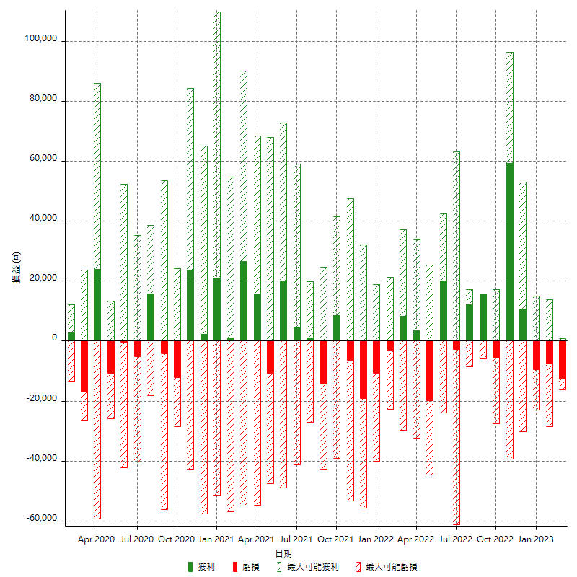

每月獲利和虧損 (%)

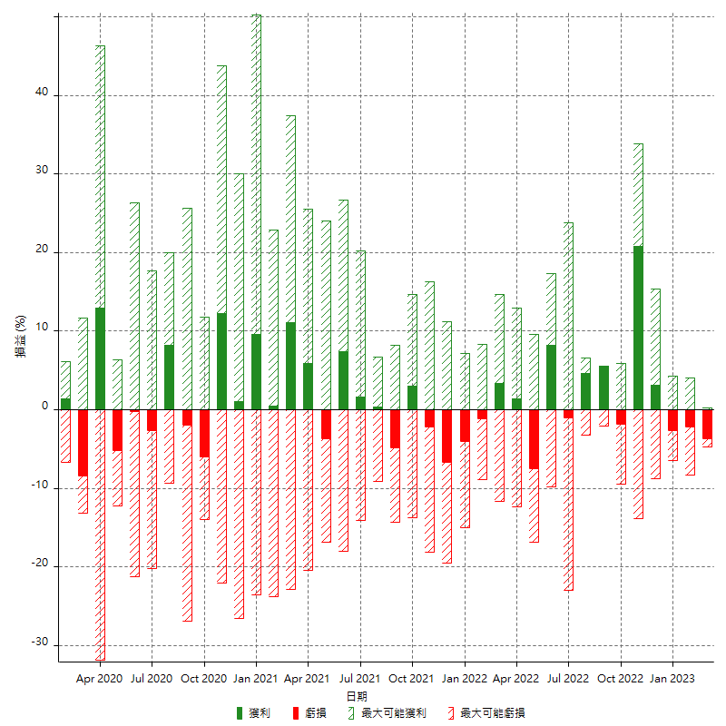

每月累積淨利

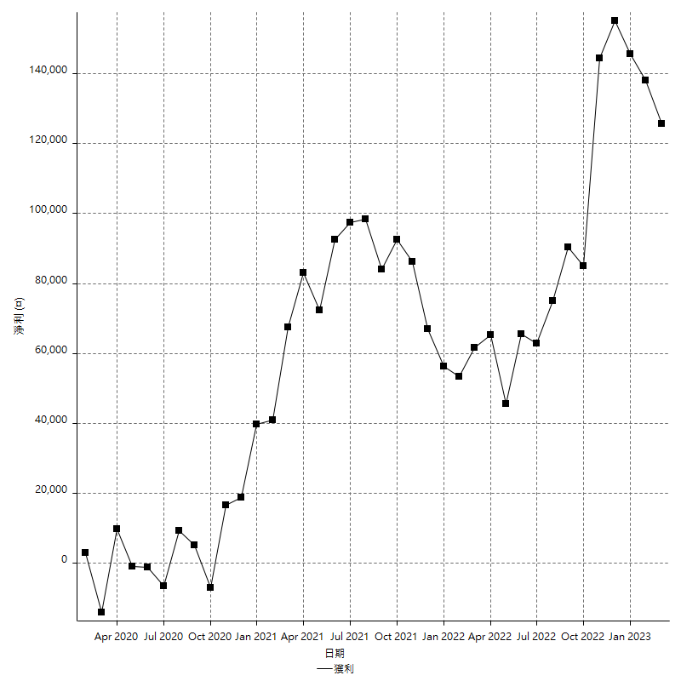

每月平均獲利

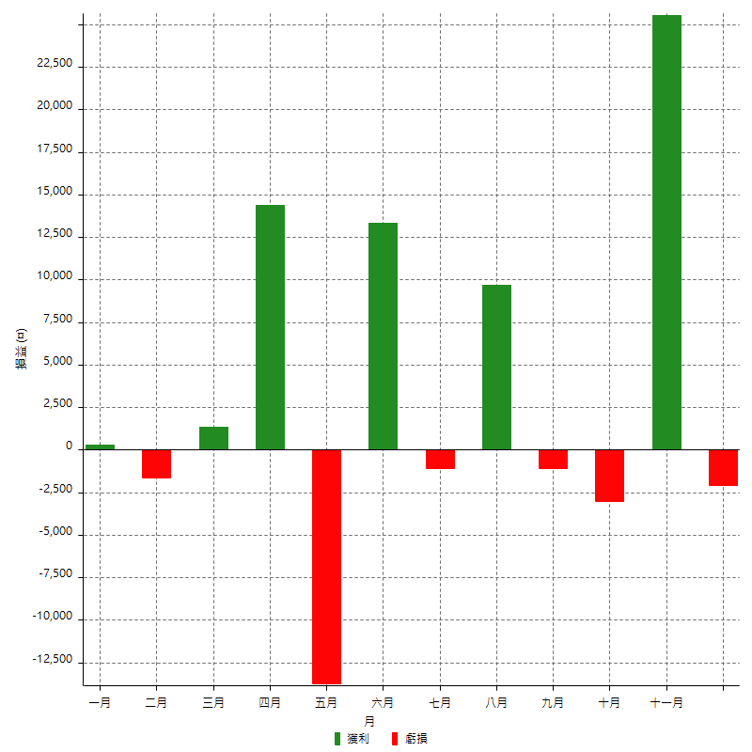

年獲利和虧損

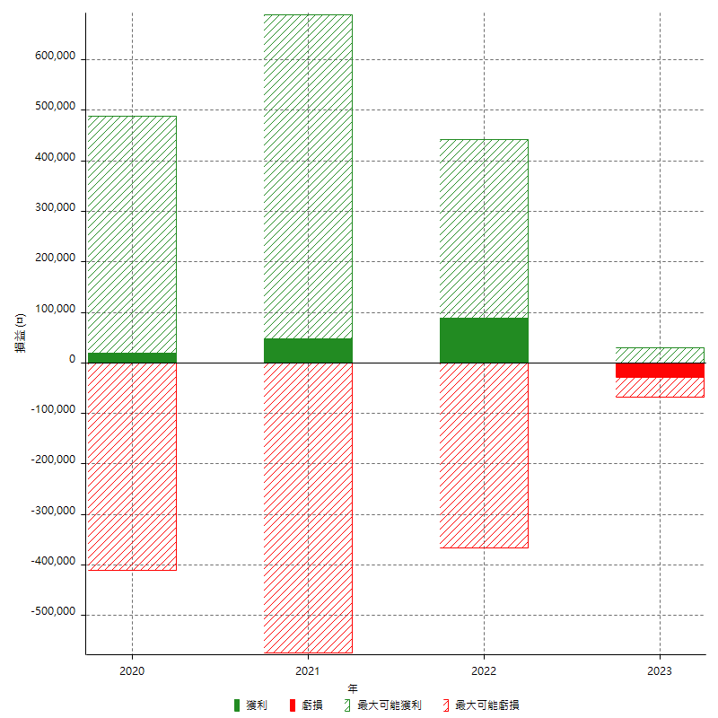

年獲利和虧損 (%)

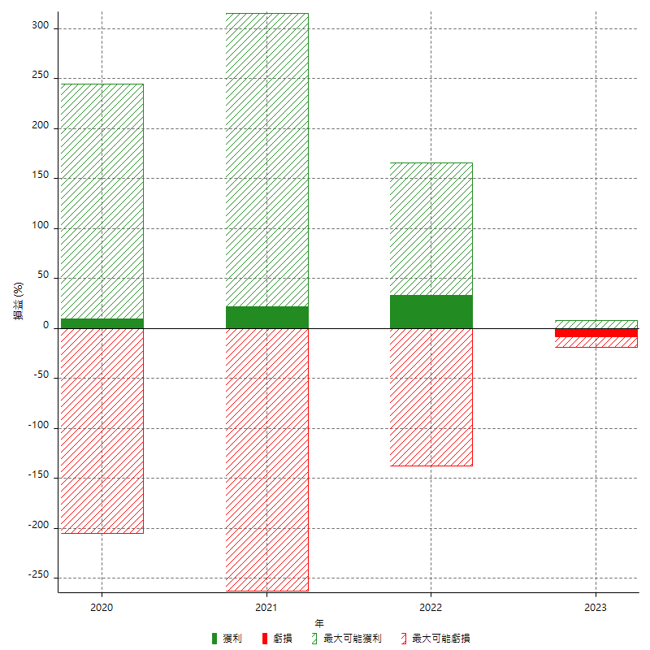

每年累積淨利

